Лист1
Наименование | Изображение |  | Описание
DH-IPC-HFW1239M1-A- B-PRO | 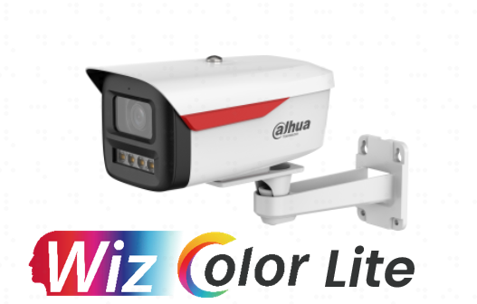 | 45.88 | 2-мегапиксельная сетевая камера WizColor Lite с фиксированным фокусным расстоянием, типа "пуля". • 2-мегапиксельный CMOS-сенсор 1/2,8 дюйма, низкая яркость и высокое разрешение изображения. • Максимальное разрешение 2 Мп (1920 × 1080) при 25/30 кадрах в секунду. • Кодек H.265, высокая степень сжатия, сверхнизкий битрейт. • Встроенный теплый свет, максимальная дальность действия теплого света 50 м. • WDR, 3D NR, HLC, BLC, цифровая маркировка, подходит для различных сценариев мониторинга. • ROI, SMART H.264+/H.265+, гибкое кодирование, подходит для различных условий пропускной способности и хранения данных. • Обнаружение аномалий: обнаружение движения, изменение видео, обнаружение звука , разрыв соединения, конфликт IP-адресов и несанкционированный доступ. • Встроенный микрофон. • Питание 12 В постоянного тока/PoE. • Степень защиты IP67. • Поддержка обнаружения людей и транспортных средств.
DH-IPC-HFW1239TC1- A-PRO |  | 45.88 | 2-мегапиксельная интеллектуальная сетевая камера с двойной подсветкой и фиксированным фокусным расстоянием. • 2-мегапиксельный CMOS-сенсор с разрешением 1/2,8 дюйма, обеспечивающий высокую четкость изображения при низкой яркости. • Максимальное разрешение: 2 МП (1920×1080) при 25/30 кадрах в секунду. • Кодек H.265, высокая степень сжатия, сверхнизкая скорость передачи данных. • Встроенный ИК-светодиод и теплый свет, максимальная дальность ИК-освещения составляет 30 м, а дальность теплого света — 30 м. • Режим вращения, DWDR, 3D NR, HLC, BLC, цифровая маркировка, применимо для различных сценариев мониторинга. • ROI, SMART H.264+/H.265+, гибкое кодирование, применимое к различным условиям пропускной способности и хранения данных. • Обнаружение аномалий: обнаружение движения, изменение видео, обнаружение звука, разрыв соединения, конфликт IP-адресов и несанкционированный доступ. • Встроенный микрофон. • Источник питания 12 В постоянного тока/PoE, • Степень защиты IP67. • Поддерживает обнаружение человека
DH-IPC-HFW1439M1-A- B-PRO |  | 54.12 | 4-мегапиксельная сетевая камера WizColor Lite с фиксированным фокусным расстоянием, типа "пуля". • 4-мегапиксельный CMOS-сенсор 1/3 дюйма, низкая яркость и высокое разрешение изображения. • Максимальное разрешение 4 Мп (2560 × 1440) при 25/30 кадрах в секунду. • Кодек H.265, высокая степень сжатия, сверхнизкий битрейт. • Встроенная теплая подсветка, максимальная дальность действия теплой подсветки 50 м. • WDR, 3D NR, HLC, BLC, цифровая маркировка, подходит для различных сценариев мониторинга. • ROI, SMART H.264+/H.265+, гибкое кодирование, подходит для различных условий пропускной способности и хранения данных. • Обнаружение аномалий: обнаружение движения, изменение видео, обнаружение звука , разрыв соединения, конфликт IP-адресов и несанкционированный доступ. • Встроенный микрофон. • Питание 12 В постоянного тока/PoE. • Степень защиты IP67. • Поддержка обнаружения людей и транспортных средств.
DH-IPC-HFW1439TC1- A-PRO |  | 54.12 | 4-мегапиксельная сетевая камера WizColor Lite с фиксированным фокусным расстоянием, типа "пуля". 4-мегапиксельный CMOS-сенсор 1/3 дюйма, низкая яркость и высокое разрешение изображения. Максимальное разрешение 4 Мп (2560 × 1440) при 25/30 кадрах в секунду. Кодек H.265, высокая степень сжатия, сверхнизкий битрейт. Встроенная теплая подсветка, максимальная дальность действия теплой подсветки 30 м. WDR, 3D NR, HLC, BLC, цифровая маркировка, подходит для различных сценариев мониторинга. ROI, AI H.264/AI H.265 (Super AI Coding), гибкое кодирование, подходит для различных условий пропускной способности и хранения данных. Обнаружение аномалий: обнаружение движения, изменение видео, обнаружение звука, разрыв соединения, конфликт IP-адресов и несанкционированный доступ. Встроенный микрофон. Питание 12 В постоянного тока/PoE. Степень защиты IP67. Поддерживает обнаружение людей и транспортных средств.
DH-BP3EW-4G | 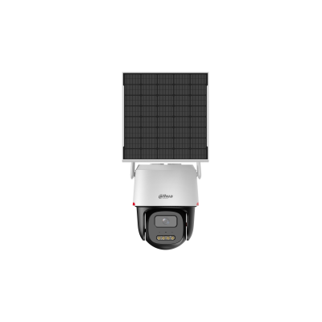 | 74.12 | Режим AOV обеспечивает круглосуточную запись с ультранизким энергопотреблением. Расширяет ваши возможности подключения благодаря 4G. Бесперебойная работа благодаря зарядке от батареи и солнечной энергии. Технология WizColor, яркость как у дневного света.
DH-DB41AB | 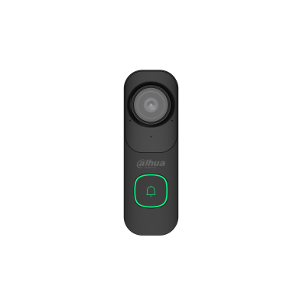 | 42.35 | 4-мегапиксельная HD-камера с широкоугольным объективом Совместимость с сетями Wi-Fi 6 2,4 ГГц/5 ГГц. Усовершенствованное сжатие H.265 Искусственный интеллект для обнаружения людей и транспортных средств ИК-ночное видение Сигнализация о ненормальном звуке Быстрое сопряжение по Bluetooth Локальное хранилище на карте Micro SD (макс. 256 ГБ)
DHI-VTH5721A-WP | 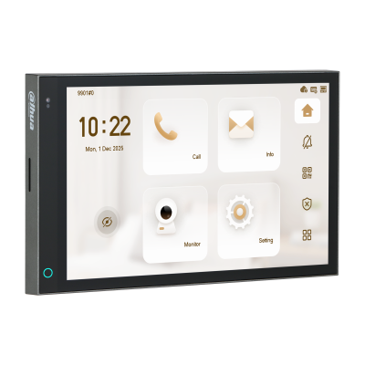 | 101.18 | Внутренний IP- и Wi-Fi монитор > Встроенная ОС Linux. Благодаря элегантному полноэкранному дизайну с ультратонкой черной рамкой, это устройство сочетает в себе стиль и минимализм, обеспечивая исключительное визуальное восприятие. 7-дюймовый емкостный сенсорный IPS-экран обеспечивает широкий угол обзора в 178°, точную цветопередачу и быструю реакцию для более плавной работы и лучшего визуального взаимодействия. Поддерживает несколько режимов связи, включая IP и Wi-Fi. > Включает многоцветные индикаторы с функцией «дышащей» подсветки, позволяющие отслеживать изменения состояния. > Автоматически активируется при приближении человека для обеспечения бесперебойной работы. Благодаря встроенному датчику освещенности устройство автоматически регулирует яркость экрана для комфортного просмотра. > Стандартный PoE.
DH-BP3E | 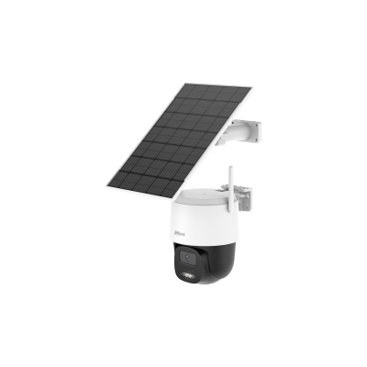 | 70.59 | Режим AOV обеспечивает круглосуточную запись с ультранизким энергопотреблением. Wi-Fi 6 обеспечивает высокую скорость и отличную защиту от помех. Бесперебойная работа благодаря зарядке от батареи и солнечной энергии. Одна камера для кругового обзора на 360° без слепых зон. Зарядка в холодную погоду, до -10°C
DH-DB41AW | 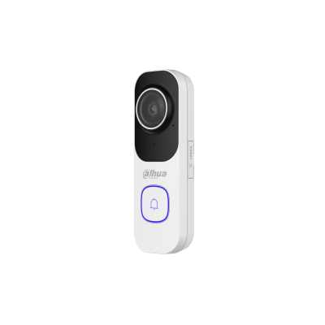 | 42.35 | 4-мегапиксельный Wi-Fi видеодомофон Видеодомофон с Wi-Fi — это новинка в серии беспроводных устройств Dahua. Он не только обеспечивает изображение высокого разрешения 2K, но и захватывает больше деталей, чем обычные объективы с фиксированным фокусным расстоянием, благодаря сверхширокоугольному объективу «рыбий глаз». Домофон оснащен пассивным ИК-датчиком движения и передает видео и аудио на мобильные устройства, позволяя удаленно визуально подтверждать местоположение и общаться с посетителями. Кроме того, он совместим с сетями Wi-Fi 6 2,4 ГГц, что расширяет его возможности подключения.
DHI-ASI7213S-W | 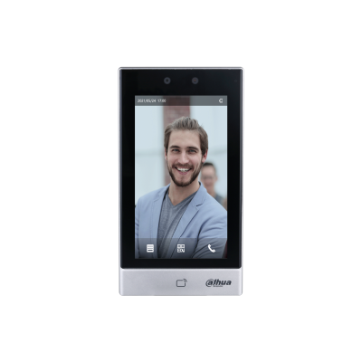 | 264.71 | Контроллер доступа Dahua с распознаванием лиц, считыванием карт и паролем. > 7-дюймовый ЖК-дисплей с разрешением 1024 × 600. Двухкамерная CMOS-камера с разрешением 2 Мп и высокопроизводительный датчик изображения обеспечивают точное распознавание даже при плохом освещении и в темных местах, где отсутствует подсветка. Функция автоматической подсветки эффективно снижает световое загрязнение. > Поддерживает 50 000 пользователей (до 50 администраторов), 50 000 лиц, 50 000 паролей, 100 000 карточек и 300 000 записей. > Доступны различные способы разблокировки, включая распознавание лица, IC-карту, пароль и QR-код. Вы также можете комбинировать их для создания собственных способов разблокировки. > Отображает ограничивающую рамку лица и в реальном времени определяет лицо, занимающее наибольшее количество пикселей. Вы также можете настроить фильтрацию целевых лиц, задав пороговое значение количества пикселей для лица. Распознает лица на расстоянии от 0,3 до 2,0 м (0,98–6,56 фута) и обнаруживает людей ростом от 0,9 до 2,4 м (2,95–7,87 фута), когда камера установлена ​​на высоте 1,4 м над землей. Благодаря алгоритму глубокого обучения для распознавания лиц, устройство может точно определять местоположение более чем 360 ключевых точек на лице объекта Распознавание лиц занимает всего 0,2 секунды, при этом человеку не нужно прикасаться к устройству. Функции обнаружения лицевой маски и защитного шлема. Для защиты конфиденциальности пользователей доступны несколько режимов отображения и голосовые подсказки для трансляции результатов распознавания . Функции обнаружения лицевой маски и защитного шлема. Функция проверки подлинности используется для обнаружения попыток подделки, например, использования фотографии или видео для получения доступа. Предлагает несколько типов оповещений, таких как принуждение, взлом, вторжение, истечение времени разблокировки и чрезмерное использование недопустимых карт и паролей. > Поддерживает различные типы пользователей, включая обычных
DHI-ASI3103F-MEPW | 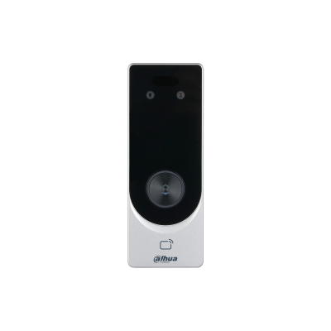 | 129.41 | Тонкий дизайн для установки в узкую дверную раму. 10 000 лиц, 10 000 карт и 300 000 записей 2-мегапиксельная CMOS-камера с двумя объективами, DWDR Выход PoE и питание 12 В 1 А для внешнего замка и считывателя. Механическая кнопка вызова посетителя с мигающей подсветкой Простая настройка через режим точки доступа Wi-Fi и мобильный веб-клиент. Дистанционная разблокировка через Bluetooth
DHI-VTH5722BW-IWP | 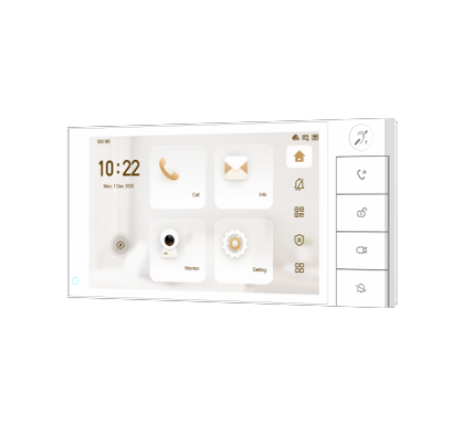 | 137.65 | Монитор видеодомофона IP, 2-проводный, 7 дюймовый с WiFi 2.4ГГц,(LInux), белый./r/nЁмкостной сенсорный экран с разрешением 1024x600; поддержка DMSS; тревожные входы/выходы 8/1; LAN; поддержка micro-SD до 512Гб; Возможность просмотра IP видеокамер; Питание: DC48В/PoE(802.3af), выход питания: DC12В; Габаритные размеры: 210.2 мм × 103.1 мм × 18.6 мм; Установка-на стену. Рабочая температура:-10°C to+55°C.
DHI-VTH5744A-WP-F | 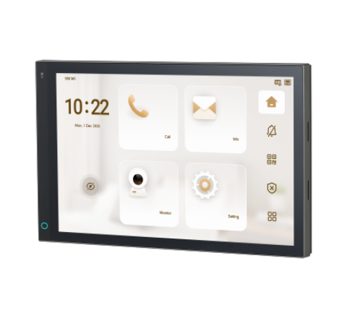 | 144.71 | Монитор видеодомофона 10.1 дюймовый с WiFi 2.4ГГц, серый, 1280x800 разрешение, ёмкостной сенсорный экран; тревожные входы/выходы 8/1; micro SD карта памяти до 512Гб; Питание: DC 12В/PoE; Выход питания: DC 12В. Габаритные размеры: 246.5 мм × 156.1 мм × 33 мм; Установка врезная.
DH-AX15M | 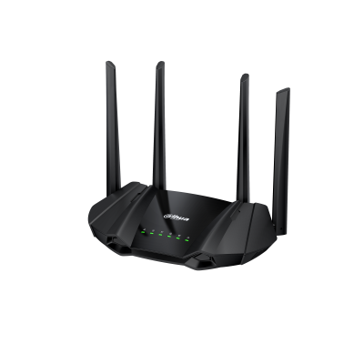 | 17.65 | Порты: 1 × 10/100/1000Мбит/с WAN 2 × 10/100/1000Мбит/с LAN Стандарты беспроводной связи: 2.4ГГц: 802.11 b/g/n 5 ГГц: 802.11 a/n/a/ac/ax Рабочая частота: 2.412 ГГц - 2.484 ГГц 5.150 ГГц - 5.850 ГГц Скорость беспроводной передачи: 2.4 ГГц: 300 Мбит/с 5 ГГц: 1201 Мбит/с Протоколы: WPA-PSK, WPA2-PSK, WPA3-AES, WPA/WPA2-PSK, WPA2-PSK/WPA3-AES, NTP, OFDMA, DHCP, NAT, QoS, DDNS и др.
DH-AX30 | 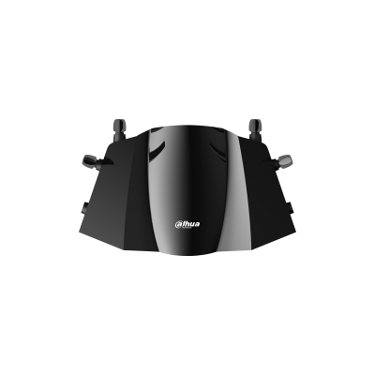 | 23.53 | Беспроводной маршрутизатор AX3000 > Беспроводная технология 6-го поколения. Скорость беспроводной связи > 3 Гбит/с (574 Мбит/с при 2,4 ГГц, 2402 Мбит/с при 5 ГГц). > Обратная совместимость (стандарт IEEE 802.11 b/g/n/ac/ax). Ширина канала > 160 МГц. > Формирование луча для лучшего покрытия. OFDMA и 1024-QAM. > Двунаправленная MU-MIMO. > Доступ с защитой Wi-Fi (WPA/WPA2/WPA3). > Гостевой Wi-Fi. > Родительский контроль.
DH-EAP5212-C | 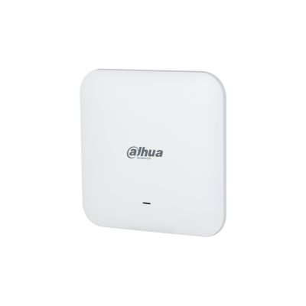 | 29.41 | Точка доступа AC12 для потолочного монтажа > Беспроводная скорость до 1,2 Гбит/с. > Поддерживает одновременное подключение двух беспроводных сетей. > Обеспечивает бесперебойный роуминг. Технология MU -MIMO обеспечивает быструю беспроводную сеть, к которой могут одновременно подключаться несколько устройств.
DH-EAP6218-C |  | 35.29 | Точка доступа AX18 для потолочного монтажа > Беспроводная точка доступа 802.11ax для использования внутри помещений > Встроенные антенны, 4 потока, двойная радиосвязь. > Скорость доступа до 1,775 Гбит/с. Встроенная антенна с высоким коэффициентом усиления, способная достигать 4,6 дБи. Мощность передачи может достигать 20 дБм . Усилители мощности ( PA ) и малошумящие усилители (LNA) обеспечивают качество беспроводного сетевого соединения. Технология MU -MIMO: точка доступа может одновременно передавать данные на несколько терминалов.
DH-EAP6230-W | 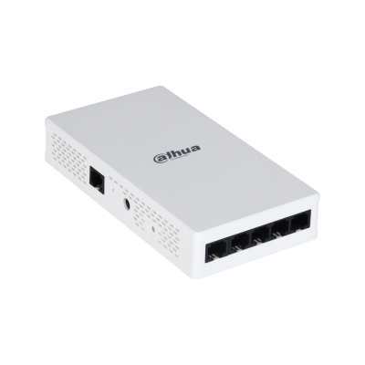 | 58.82 | Встраиваемая в стену точка доступа AX30 > Скорость беспроводной связи до 3 Гбит/с. > Поддерживает одновременное подключение двух беспроводных сетей. > Обеспечивает бесперебойный роуминг. Технология MU -MIMO обеспечивает быструю беспроводную сеть, к которой могут одновременно подключаться несколько устройств.
DH-ERC210-P | 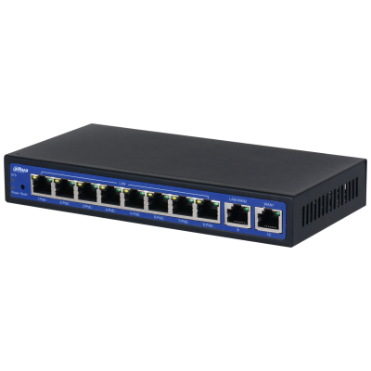 | 44.71 | Маршрутизатор Универсальный гигабитный PoE-маршрутизатор > Многопортовый режим WAN. > Управление точками доступа серии EAP. > Гибкие режимы пересылки. > Функции интеллектуального роуминга. Различные методы сетевой аутентификации. Устройства могут быстро получить доступ к платформе DoLynk Care и управляться на ней удаленно.
DH-MR403 | 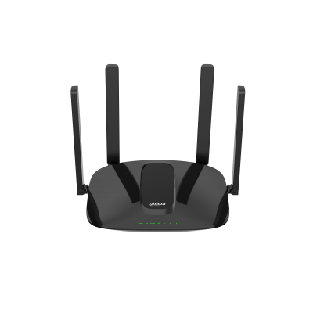 | 17.65 | Беспроводной маршрутизатор N300 4G > Высокоскоростная сотовая сеть 4G. > Соответствует стандарту IEEE 802.11b/g/n. Скорость беспроводной связи достигает 300 Мбит/с для стандарта IEEE 802.11n, обеспечивая бесперебойный доступ в интернет. > Доступ с защитой Wi-Fi (WPA/WPA2/WPA3). Две несъемные внешние Wi-Fi антенны обеспечивают более широкое покрытие сигнала. > Две съемные внешние антенны 4G LTE. Один слот для Nano SIM-карты.
DH-S3010-8ET-95 | 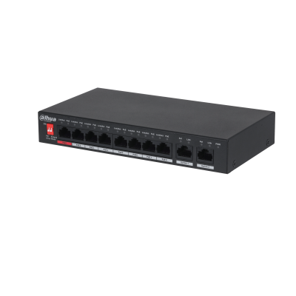 | 17.65 | 10-портовый неуправляемый настольный коммутатор с 8 портами PoE * Приведенные ниже параметры и технические характеристики применимы только к версии 2.0. Интеллектуальная PoE > BT 90W > 8-контактный разъем питания PoE > Дальнее подключение PoE > Сторожевой пес PoE Широкий диапазон рабочих температур
DH-IPC-HFW5442E-Z4E |  | 235.00 | Цилиндрическая IP-видеокамера > 4 Мп, КМОП-матрица 1/1.8" > RoI, H.265+, H.264+, гибкая настройка сжатия под различные требования к передаче и хранению данных > Максимальный видеопоток 4 Мп (2688×1520) @ 25 к/с, 2 Мп (1920×1080) @ 50 к/с > WDR (140 дБ), "день/ночь", 3D DNR, AWB, AGC, BLC > Мониторинг через веб-интерфейс и ПО DSS, PSS, DMSS > Моторизованный вариофокальный объектив 8 мм ~ 32 мм > 2 тревожных входа, 1 тревожный выход, 1 аудиовход, 1 аудиовыход > Максимальная дальность ИК-подсветки 120 м > MicroSD > Класс защиты IP67, IK10
DH-C2K-P | 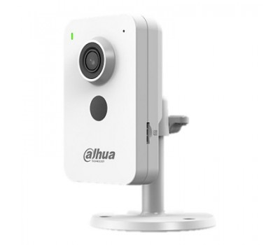 | 25.15 | 1/2.7” CMOS объектив 2.8мм механический ИК-фильтр сжатие: H.265+, H.265, H.264+, H.264, MJPEG 2 потока до 2Мп@25к/с видеоаналитика: SMD Plus (интеллектуальный детектор движения), охрана периметра ИК-подсветка 30м встроенный микрофон+динамик MicroSD до 256Гбайт питание: 12В(DC)/PoE Wi-Fi 2.4ГГц
DH-C4K-P |  | 34.86 | Компактная IP-видеокамера с Wi-Fi 4Мп; 1/3” CMOS; объектив 2.8мм; механический ИК-фильтр; сжатие: H.265+, H.265, H.264+, H.264, MJPEG; 2 потока до 4Мп@25к/с; видеоаналитика: SMD Plus (интеллектуальный детектор движения), охрана периметра; ИК-подсветка 30м; встроенный микрофон+динамик; MicroSD до 256Гбайт; питание: 12В(DC)/PoE; Wi-Fi 2.4ГГц
DH-HAC-HFW1200RLP-IL-T | 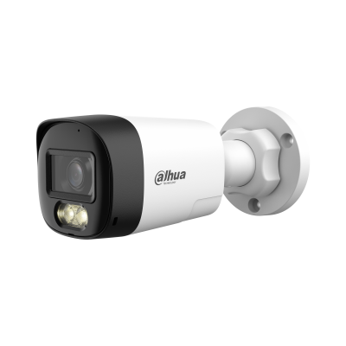 | 21.25 | > * Для использования камеры Smart Dual Light HDCVI необходимо обновить прошивку XVR до версии V4.001.0000004.1.R.220323 или более поздней. > Макс. 30 кадров в секунду при 1080p > Двусторонний разговор > Умный двойной свет > Умный свет+ > 3D NR > 30 м дальность освещения > Фиксированный объектив 3,6 мм (опционально 2,8 мм) > Возможность переключения CVI/CVBS/AHD/TVI > IP67, 12 В постоянного тока
DH-HAC-HDW1200CLQP-IL-A | 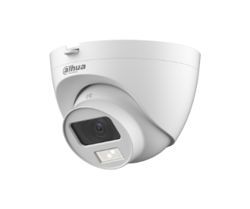 | 13.06 | Уличная купольная HDCVI-видеокамера с интеллектуальной двойной подсветкой 2Мп; CMOS; объектив 2.8мм; механический ИК-фильтр; чувствительность 0.01лк@F2.0; видеовыход: BNC (переключаемый HDCVI/TVI/AHD/CVBS); частота кадров: 25к/c@2Мп; ИК-подсветка до 20м, Led-подсветка 20м; встроенный микрофон; защита: IP67; питание: 12В(DC); корпус: пластик; конструкция быстрого монтажа
DH-HAC-HDW1209TLQP-A-LED | 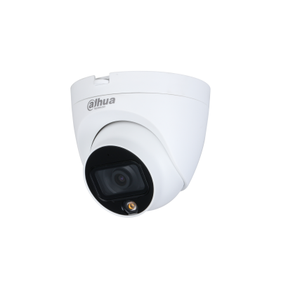 | 20.74 | Уличная купольная HDCVI-видеокамера Full-color Starlight 2Mп; CMOS; объектив 3.6мм; чувствительность 0.005лк@F1.6; видеовыход: BNC (переключаемый HDCVI/TVI/AHD/CVBS); частота кадров: 25к/с@1080p, LED-подсветка до 20м; защита: IP67; питание: 12В(DC); корпус: металл, пластик; конструкция быстрого монтажа
DH-HAC-HDW1500TRQP | 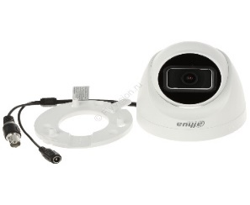 | 14.12 | Купольная HDCVI-видеокамера Starlight 5Мп; 1/2.7” CMOS; объектив 2.8мм; механический ИК-фильтр; чувствительность 0.005лк@F1.6; видеовыход: BNC (переключаемый HDCVI/TVI/AHD/CVBS); частота кадров: 25к/c@5Мп; ИК-подсветка до 25м; встроенный микрофон; защита: IP50; питание: 12В(DC); корпус: пластик; конструкция быстрого монтажа
DH-HAC-HDW1509TLQP-A-LED | 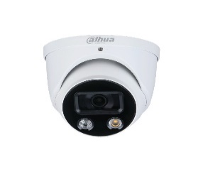 | 28.24 | Уличная купольная HDCVI-видеокамера Full-color Starlight 5Mп; CMOS; объектив 2.8мм; WDR(120дБ); чувствительность 0.001лк@F1.0; видеовыход: BNC (переключаемый HDCVI/TVI/AHD/CVBS); частота кадров: 25к/c@5Мп; LED-подсветка до 20м; встроенный микрофон; защита: IP67; питание: 12В(DC); корпус: металл, пластик
DH-HAC-HFW1200CLP-IL-A | 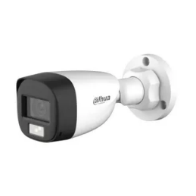 | 13.06 | Уличная цилиндрическая HDCVI-видеокамера с интеллектуальной двойной подсветкой 2Мп; CMOS; объектив 3.6мм; механический ИК-фильтр; чувствительность 0.01лк@F2.0; видеовыход: BNC (переключаемый HDCVI/TVI/AHD/CVBS); частота кадров: 25к/c@2Мп; ИК-подсветка до 20м, Led-подсветка 20м; встроенный микрофон; защита: IP67; питание: 12В(DC); корпус: металл; конструкция быстрого монтажа
DH-HAC-HFW1209CLP-LED |  | 15.88 | Уличная цилиндрическая HDCVI-видеокамера с интеллектуальной двойной подсветкой 2Мп; CMOS; объектив 2.8мм; механический ИК-фильтр; чувствительность 0.01лк@F2.0; видеовыход: BNC (переключаемый HDCVI/TVI/AHD/CVBS); частота кадров: 25к/c@2Мп; ИК-подсветка до 20м, Led-подсветка 20м; встроенный микрофон; защита: IP67; питание: 12В(DC); корпус: металл; конструкция быстрого монтажа
DH-HAC-HFW1500CP | 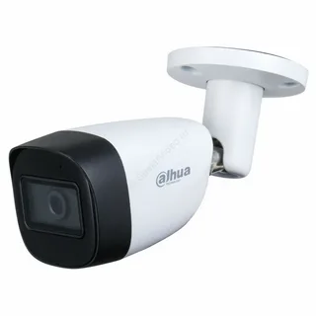 | 19.53 | — Уличная цилиндрическая HDCVI-видеокамера Starlight. — 5Мп. 1/2.7” CMOS. объектив 2.8мм. механический ИК-фильтр. чувствительность 0.005лк@F1.6. видеовыход: BNC (переключаемый HDCVI/TVI/AHD/CVBS). частота кадров: 25к/c@5Мп. ИК-подсветка до 30м. встроенный микрофон на -А в названии. защита: IP67. питание: 12В(DC). корпус: металл. конструкция быстрого монтажа
DH-HAC-ME1500BP-L | 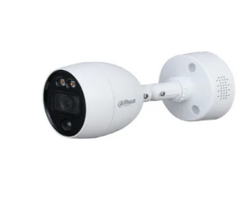 | 17.65 | HDCVI-видеокамера 5 Мп; 5Mп CMOS; 25к/с@5Мп, 25к/с@4Мп, 25к/с@1080P; фиксированный объектив: 2,8мм/3,6мм; дальность ИК: 30м; DWDR, OSD, ICR, SMART IR; CVI/TVI/AHD/CVBS переключаемый выход; встроенный ИК-датчик, встроенные сирена и динамик для активного сдерживания, питание: DC12В; IP67; рабочая температура: -40°~+60°С;
DH-IPC-HDW1230T1-A | 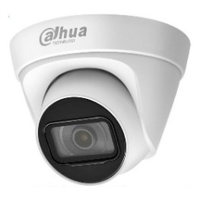 | 24.94 | 2 Мп купольная IP-камера cерии Entry, с поддержкой функции детекции движения, а также PoE. Видеокамера имеет комбинированный корпус из металла и пластика и высокий класс защиты от пыли и воды. Светочувствительная матрица 1/2.8" 2 Мп CMOS c разрешением 1920x1080 пикселей, объектив с фиксированным фокусным расстоянием 2.8 мм.
DH-IPC-HDW1230T1-S5 | 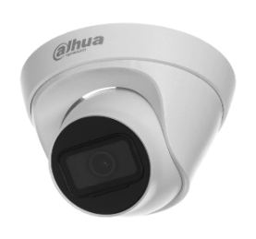 | 22.16 | 2 Мп купольная IP-камера cерии Entry, с поддержкой функции детекции движения, а также PoE. Видеокамера имеет комбинированный корпус из металла и пластика и высокий класс защиты от пыли и воды. Светочувствительная матрица 1/2.8" 2 Мп CMOS c разрешением 1920x1080 пикселей, объектив с фиксированным фокусным расстоянием 2.8 мм.
DH-IPC-HFW1230S1-A | 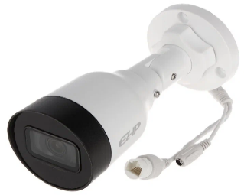 | 24.94 | 2Мп; 1/2.8” CMOS; моторизованный объектив 2.8~12 мм; механический ИК-фильтр; чувствительность 0.008лк@F1.7; сжатие: H.265+, H.265, H.264+, H.264, MJPEG; 2 потока до 2Мп@25к/с; ИК-подсветка до 40м; MicroSD до 256 Гбайт; защита: IP67, IK10; питание: 12В(DC), PoE; корпус: металл
DH-IPC-HFW1230S1 | 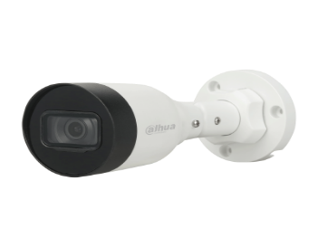 | 22.16 | 2Мп; 1/2.8” CMOS; моторизованный объектив 2.8~12 мм; механический ИК-фильтр; чувствительность 0.008лк@F1.7; сжатие: H.265+, H.265, H.264+, H.264, MJPEG; 2 потока до 2Мп@25к/с; ИК-подсветка до 40м; MicroSD до 256 Гбайт; защита: IP67, IK10; питание: 12В(DC), PoE; корпус: металл
DH-IPC-HFW1239S1-LED-S5 | 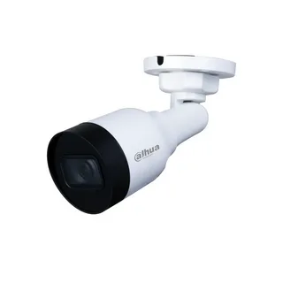 | 44.71 | Уличная цилиндрическая IP-видеокамера Full-color 2Мп; 1/2.8” CMOS; объектив 2.8мм; чувствительность 0.005лк@F1.6 сжатие: H.265+, H.265, H.264+, H.264, MJPEG; 2 потока до 2Мп@25к/с; LED-подсветка до 10м; защита: IP67; питание: 12В(DC), PoE; корпус: металл, пластик
DH-IPC-HFW1239S-A-LED-S5 | 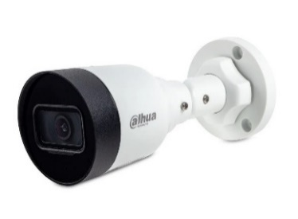 | 38.12 | Уличная цилиндрическая IP-видеокамера с LED-подсветкой до 30м 2Мп; 1/2.8” CMOS; объектив 2.8мм; чувствительность 0.0017лк@F1.0 сжатие: H.265+, H.265, H.264+, H.264, MJPEG; 2 потока до 2Мп@25к/с; DWDR; 3D NR; BLC; Smart подсветка; встроенный микрофон; защита: IP67; питание: 12В(DC), PoE; корпус: металл
DH-IPC-HDW1239V-A-IL | 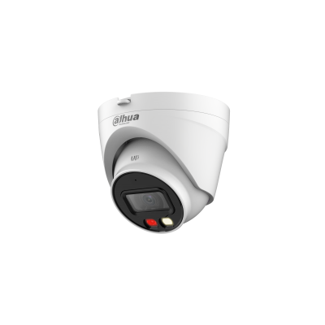 | 30.94 | Купольная IP-видеокамера > 2 Мп, КМОП-матрица 1/2.8", высокая чувствительность, высокое разрешение > Максимальный видеопоток 2 Мп (1920×1080) @ 25 к/с > Кодек H.265, высокая степень сжатия, сверхмалый размер видеопотока > Встроенные светодиодная подсветка теплого спектра и ИК-подсветка, максимальная дальность ИК-подсветки 30 м, максимальная дальность светодиодной подсветки 30 м > Поворот изображения, DWDR, 3D DNR, HLC, BLC, водяные знаки, гибкость применения для различных сценариев RoI, оптимизированные кодеки H.264+/H.265+, гибкая настройка сжатия под различные требования к передаче и хранению данных > Обнаружение аномалий (движение, закрытие объектива, звук; сбой сети, конфликт IP-адресов, несанкционированный доступ) > Встроенный микрофон > Питание 12 В (DC), PoE > Класс защиты IP67 > Поддерживается обнаружение людей
DH-IPC-HFW1239TL1-A-IL | 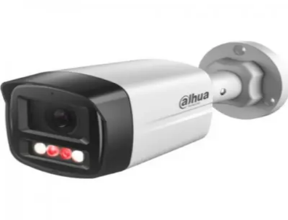 | 28.59 | Профессиональная телекамера IP 2 Мп цилиндрическая построена на матрице 1/2.8" CMOS. Разрешение 1920х1080 - 25 к/с. Формат сжатия H.265+, H.265, H.264+, H.264, MJPEG. Объектив 3.6 мм; двойная подсветка ИК подсветка 30 м, LED подсветка 30 м. Чувствительность 0.005лк. Micro SD до 256ГБ. Функции: обнаружение людей; интеллектуальная двойная подсветка; встроенный микрофон; ONVIF (S/T), CGI; DWDR; 3D NR; BLC, RTMP, P2P; Питание DC 12В/PoE; 8 Вт; Степень защиты IP67; Рабочие условия -40...+60°C; Габариты 199х80х76 мм.
DH-IPC-HFW1230DS-SAW | 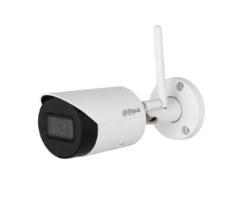 | 40.47 | > 2-мегапиксельный 1/3-дюймовый CMOS-сенсор, обеспечивающий низкую яркость и высокое разрешение изображения. > Выходная мощность макс. 2 МП (1920 × 1080) при 25/30 кадрах в секунду. > Кодек H.265, высокая степень сжатия, сверхнизкая скорость передачи данных. > Встроенный ИК-светодиод. > SMART H.264 +/H.265+, гибкое кодирование, применимое к различным частотам пропускания и средам хранения данных. > > DWDR, 3DNR, BLC, цифровые водяные знаки, применимые к различным сценам мониторинга. > Обнаружение неисправностей: обнаружение движения, подделка видео, обнаружение звука, отсутствие SD-карты, заполнение SD-карты, ошибка SD-карты, отключение сети, конфликт IP-адресов, незаконный доступ, SMD (человеческий фактор). > Поддерживает антенну 2.4G Wi-Fi, дальность действия до 80 метров на открытой местности. > Поддерживает карту microSD емкостью до 256 Гб.Встроенный МИКРОФОН. > Питание 12 В постоянного тока. > Защита IP67.
DH-IPC-HFW1230DS1-SAW | 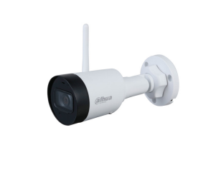 | 32.38 | · 2-мегапиксельная 1/2,8-дюймовая КМОП-матрица, изображение с низкой яркостью и высокой четкостью. · Выводит макс. 2 МП (1920 × 1080) при 25/30 кадрах в секунду. · Кодек H.265, высокая степень сжатия, сверхнизкая скорость передачи данных. · Встроенный ИК-светодиод. · SMART H.264 +/H.265+, гибкое кодирование, применимо к различным полосам пропускания и средам хранения. · DWDR, 3D NR, BLC, цифровые водяные знаки, применимо к различным сценам мониторинга. · Обнаружение аномалий: обнаружение движения, подделка видео, обнаружение звука, отсутствие SD-карты, заполненная SD-карта, ошибка SD-карты, отключение сети, конфликт IP-адресов, несанкционированный доступ, SMD (человек). · Антенна обеспечивает 2,4G Wi-Fi с дальностью действия 80 м. · Поддерживает макс. Карта памяти Micro SD 256 Гб. Встроенный микрофон. · Питание 12 В постоянного тока. · Защита IP67
DH-IPC-HDW1230DT-SAW | 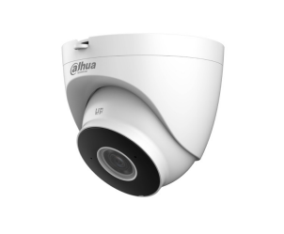 | 32.38 | · 2-мегапиксельная 1/2,8-дюймовая CMOS-матрица, низкая яркость и высокое разрешение изображение. · Выходы макс. 2 МП (1920 × 1080) при 25/30 кадрах в секунду. · Кодек H.265, высокая степень сжатия, сверхнизкая скорость передачи данных. · Встроенный ИК-светодиод. · SMART H.264 +/H.265+, гибкое кодирование, применимое к различным пропускная способность и среды хранения. · DWDR, 3D NR, BLC, цифровые водяные знаки, применимые к различным мониторинг сцен. · Обнаружение аномалий: обнаружение движения, вмешательство в видео, аудио обнаружение, нет SD-карты, SD-карта заполнена, ошибка SD-карты, сеть отключение, конфликт IP-адресов, незаконный доступ и SMD (человек). · Антенна обеспечивает Wi-Fi 2,4G с радиусом действия 120 м. · Поддерживает макс. Карта Micro SD емкостью 256 ГБ. Встроенный микрофон. · Источник питания 12 В постоянного тока. · Защита IP67.
DH-IPC-HDW1239T-A-LED-S5 | 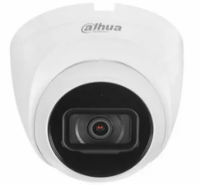 | 34.59 | Уличная купольная IP-видеокамера с LED-подсветкой до 30м 2Мп; 1/2.8” CMOS; объектив 3.6мм; чувствительность 0.0017лк@F1.0 сжатие: H.265+, H.265, H.264+, H.264, MJPEG; 2 потока до 2Мп@25к/с; DWDR; 3D NR; BLC; Smart подсветка; встроенный микрофон; защита: IP67; питание: 12В(DC), PoE; корпус: металл
DH-IPC-HFW1439TL1-A-IL | 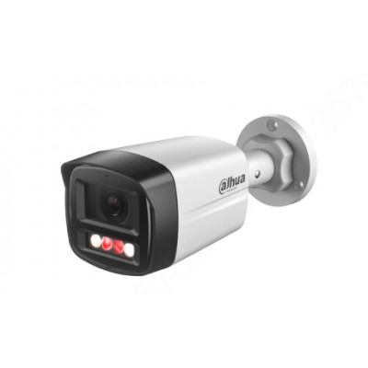 | 37.06 | 4-Мегапиксельная полноцветная камера Netwok с фиксированным фокусным расстоянием · КМОП-сенсор с разрешением 4 МП 1/2.9", низкой яркостью и высокой четкостью изображения. · Максимальное разрешение. 4 МП (2560 × 1440) при 25/30 кадрах в секунду. · Кодек H.265, высокая степень сжатия, сверхнизкая скорость передачи данных. · Встроенный ИК-светодиод и теплый свет обеспечивают максимальное расстояние. Расстояние ИК-подсветки составляет 40 м, а теплого света - 30 м. · WDR, 3D NR, HLC, BLC, цифровые водяные знаки, применимые к различным сценам мониторинга. · РЕНТАБЕЛЬНОСТЬ инвестиций, ИНТЕЛЛЕКТУАЛЬНЫЙ H.264 + / H.265+, гибкое кодирование, применимое к различной пропускной способности и средам хранения. · Обнаружение аномалий: обнаружение движения, подделка видео, обнаружение звука, отключение от сети, конфликт IP-адресов и незаконный доступ. · Встроенный микрофон. · Источник питания 12 В постоянного тока/PoE, · Защита IP67. · Поддерживает обнаружение человека
DH-IPC-HDW1439V-A-IL | 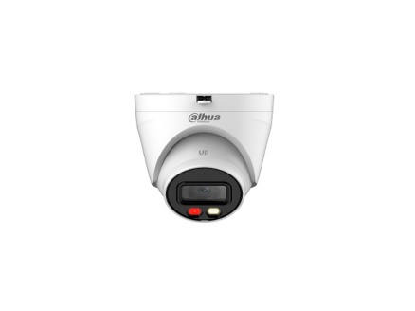 | 37.06 | Полноцветная сетевая камера начального уровня с фиксированным фокусным расстоянием 4 МП 4-мегапиксельная 1/2,9-дюймовая CMOS-матрица, низкая яркость и изображение высокой четкости Выходы макс. 4 МП (2560 × 1440) при 25/30 кадрах в секунду Кодек H.265, высокая степень сжатия, сверхнизкая скорость передачи данных Встроенный ИК-светодиод и теплый свет, макс. Расстояние ИК-подсветки составляет 40 м, расстояние теплого света — 30 м WDR, 3D NR, HLC, BLC, цифровые водяные знаки, применимые к различным сценам наблюдения Окупаемость инвестиций, SMART H.264 +/H.265+, гибкое кодирование, применимое к различной пропускной способности и средам хранения Обнаружение аномалий: обнаружение движения, вмешательство в видео, обнаружение звука, отключение сети, конфликт IP-адресов и незаконный доступ Встроенный микрофон Источник питания 12 В постоянного тока/PoE Защита IP67 Поддерживает обнаружение людей
DH-IPC-HDW1431T1-A | 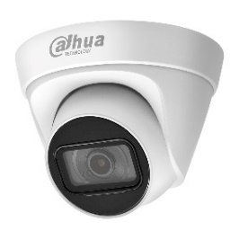 | 35.29 | 4 Мп купольная IP-камера c PoE и технологией обнаружения движения. Видеокамера принадлежит к серии Entry, которая сочетает эстетичный внешний вид, компактные размеры и высокую производительность. Имеет высокий класс защиты от пыли и влаги, комбинированный корпус из металла и пластика, и может устанавливаться в помещениях с неблагоприятными условиями работы.
DH-IPC-HDW1431T1 | 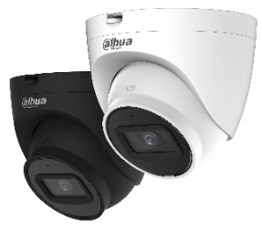 | 31.76 | Уличная купольная IP-видеокамера 4Мп; 1/3” CMOS; моторизованный объектив 2.8~12мм; механический ИК-фильтр; WDR(120дБ); чувствительность 0.03лк@F1.7; сжатие: H.265+, H.265, H.264+, H.264, MJPEG; 2 потока до 4Мп@20к/с; ИК-подсветка до 50м; MicroSD до 256 Гбайт; защита: IP67; питание: 12В(DC), PoE; корпус: металл, пластик
DH-IPC-HDW1439T-A-LED-S4 |  | 44.71 | Уличная купольная IP-видеокамера Full-color 4Мп; 1/3” CMOS; объектив 3.6мм; WDR(120дБ); чувствительность 0.004лк@F1.0 сжатие: H.265+, H.265, H.264+, H.264, MJPEG; 2 потока до 4Мп@25к/с; LED-подсветка до 30м; встроенный микрофон; защита: IP67; питание: 12В(DC), PoE; корпус: металл
DH-IPC-HFW1431S1 | 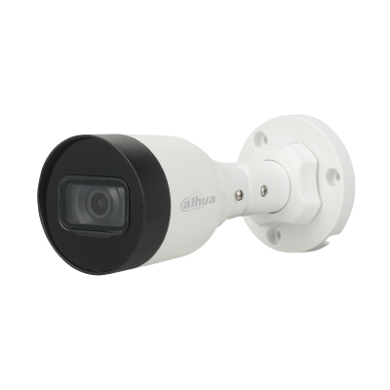 | 31.00 | 4-Мегапиксельная Входная ИК-камера с фиксированным фокусным расстоянием 4 Мп, 1/3 ”CMOS-сенсор изображения, низкая освещенность, высокая четкость изображения > Выводит изображение с разрешением 4 Мп (2560 × 1440) со скоростью 25/30 кадров в секунду и поддерживает максимальное разрешение 4 Мп (2688 × 1520) со скоростью 20 кадров в секунду > Кодек H.265, высокая степень сжатия, сверхнизкая скорость передачи данных > Встроенный ИК-светодиод, макс. ИК-расстояние: 30 м > ROI, SMART H.264/H.265, гибкое кодирование, применимо к различным условиям пропускной способности и хранения > Поворот изображения, WDR, 3D DNR, HLC, BLC, цифровые водяные знаки, применимо к различным сценам мониторинга > Обнаружение аномалий: обнаружение движения, вмешательство в видео, отключение сети, конфликт IP-адресов, несанкционированный доступ, обнаружение напряжения > Поддержка питания 12 В постоянного тока/PoE > IP67, защита
DH-IPC-HFW1430DS-SAW |  | 47.55 | > 4 Мп, КМОП-матрица 1/3", высокая чувствительность, высокое разрешение > Максимальный видеопоток 4 Мп (2560×1440) @ 20 к/с, 3 Мп (2304×1296) @ 25 к/с > Кодек H.265, высокая степень сжатия, сверхмалый размер видеопотока > Встроенная ИК-подсветка > Оптимизированные кодеки H.264+/H.265+, гибкая настройка сжатия под различные требования к передаче и хранению данных > DWDR, 3D DNR, BLC, водяные знаки, гибкость применения для различных сценариев > Обнаружение аномалий (движение, закрытие объектива, звук; отсутствие SD-карты, заполнение SD-карты, ошибка SD-карты; сбой сети, конфликт IP-адресов, несанкционированный доступ, тревога SMD (обнаружение людей) > Антенна для Wi-Fi в диапазоне 2.4 ГГц, до 80 м в пределах прямой видимости > MicroSD до 256 Гбайт; встроенный микрофон > Питание 12 В (DC) > Класс защиты IP67
DH-IPC-HFW1431S1-A | 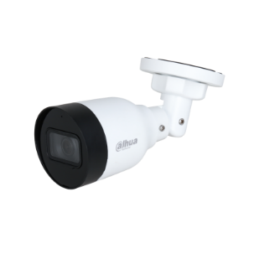 | 33.76 | Уличная цилиндрическая IP-видеокамера 4Мп; 1/3” CMOS; объектив 2.8мм; механический ИК-фильтр; WDR(120дБ); чувствительность 0.03лк@F2.0; сжатие: H.265+, H.265, H.264+, H.264, MJPEG; 2 потока до 4Мп@20к/с; ИК-подсветка до 30м; защита: IP67; питание: 12В(DC), PoE; корпус: металл, пластик
DH-IPC-HFW1431T1P-ZS-S4 | 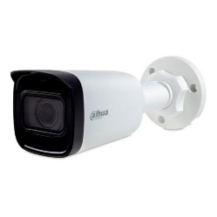 | 82.35 | Уличная цилиндрическая IP-видеокамера 4Мп; 1/3” CMOS; моторизованный объектив 2.8~12мм; механический ИК-фильтр; WDR(120дБ); чувствительность 0.03лк@F1.7; сжатие: H.265+, H.265, H.264+, H.264, MJPEG; 2 потока до 4Мп@20к/с; ИК-подсветка до 50м; MicroSD до 256 Гбайт; защита: IP67; питание: 12В(DC), PoE; корпус: металл, пластик
DH-IPC-HFW1439S-A-LED-S4 |  | 47.24 | Уличная цилиндрическая IP-видеокамера Full-color 4Мп; 1/3” CMOS; объектив 3.6мм; WDR(120дБ); чувствительность 0.004лк@F1.0 сжатие: H.265+, H.265, H.264+, H.264, MJPEG; 2 потока до 4Мп@25к/с; LED-подсветка до 30м; встроенный микрофон; защита: IP67; питание: 12В(DC), PoE; корпус: металл
DH-IPC-HFW1639TC-A-IL | 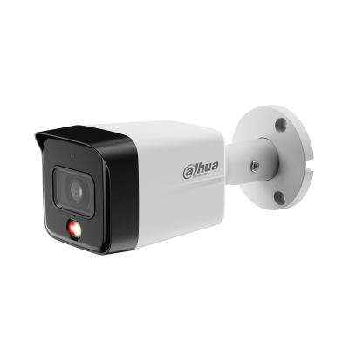 | 43.41 | 6-мегапиксельная интеллектуальная сетевая камера с фиксированным фокусным расстоянием и двумя объективами * Приведенные ниже параметры и технические характеристики применимы только к серии 1639-S6. > 1/2,7-дюймовый КМОП-датчик изображения, низкая яркость и высокое разрешение изображения. > Выводит макс. 6 МП (3200 × 1800) при 20 кадрах в секунду и поддерживает 2688 × 1520 при 25/30 кадрах в секунду. > Кодек H.265, высокая степень сжатия, сверхнизкая скорость передачи данных. > Встроенная многоядерная подсветка, макс. дальность ИК-подсветки составляет 30 м, а макс. дальность теплого света — 30 м. > ROI, SMART H.264+/H.265+, гибкое кодирование, применимое к различным полосам пропускания и средам хранения. > Режим вращения, DWDR, 3D NR, HLC, BLC, цифровые водяные знаки, применимые к различным сценам мониторинга. > Встроенный микрофон. > Источник питания 12 В постоянного тока/PoE, прост в установке. > Степень защиты IP67. > Поддерживает обнаружение человека.
DH-IPC-HFW1839TC-A-IL |  | 55.76 | 1/2.7” CMOS Объектив 2.8 мм Механический ИК-фильтр Чувствительность 0.008лк@F1.6 Сжатие: H.265+, H.265, H.264+, H.264, MJPEG 2 потока до 8Мп@20к/с Видеоаналитика: детектор человека Встроенный микрофон Защита: IP67 Питание: 12В(DC), PoE Корпус: металл, пластик
DH-IPC-HDW1839T-A-IL | 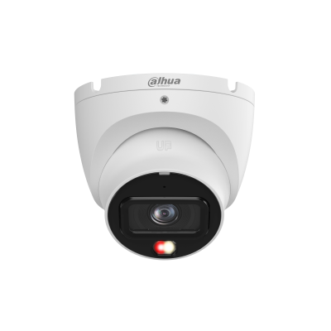 | 55.76 | > 8 Мп, КМОП-матрица 1/2.7", высокая чувствительность, высокое разрешение > Максимальный видеопоток 8 Мп (3840×2160) @ 20 к/с, 4 Мп (2688×1520) @ 25 к/с > Кодек H.265, высокая степень сжатия, сверхмалый размер видеопотока > Встроенная многокомпонентная подсветка, максимальная дальность ИК-подсветки 30 м, максимальная дальность подсветки теплого спектра 30 м > Поворот изображения, DWDR, 3D DNR, HLC, BLC, водяные знаки, гибкость применения для различных сценариев > RoI, оптимизированные кодеки H.264+/H.265+, гибкая настройка сжатия под различные требования к передаче и хранению данных > Встроенный микрофон > Питание 12 В (DC), PoE, удобство монтажа > Класс защиты IP67 > Обнаружение людей
DH-IPC-HFW2431DG-4G-SP- EAU-B | 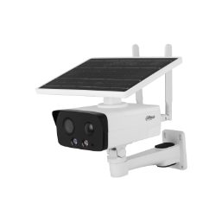 | 217.53 | 4-Мегапиксельный КМОП-сенсор 1/3 " с низкой яркостью и высокой четкостью изображения. > Максимальный выходной сигнал. 4 МП (2688 × 1520) при 25/30 кадрах в секунду. > Кодек H.265, высокая степень сжатия, сверхнизкая скорость передачи данных. > Встроенный теплый свет / ИК-светодиод. > Связь звуковой и световой сигнализации. При срабатывании сигнализации звук и свет будут связаны. > Встроенный высокопроизводительный модуль 4G, который подходит для всех мобильных сетей. Установка больше не ограничивается проводными сетями. Пожалуйста, протестируйте локальную сеть 4G с помощью камеры перед использованием. > Встроенный PIR-датчик, который обнаруживает тело человека с помощью пассивного инфракрасного излучения, чувствительного к температуре тела. > Встроенный чип памяти eMMC объемом 8 ГБ, который защищает ключевые записи от потери. > Вторжение, отключение (поддержка классификации и точного обнаружения транспортных средств и людей). > Обнаружение аномалий: обнаружение движения, подделка видео, обнаружение звука, заполнение SD-карты, ошибка SD-карты, отключение от сети, конфликт IP-адресов и незаконный доступ. > Сигнализация: 1 вход, 1 выход; аудио: 1 вход, 1 выход; RS485: 1 (передает только информацию о солнечной батарее, такую как мощность и уровень заряда батареи), поддерживает карту Micro SD емкостью не более 256 Гб; встроенный микрофон и динамик; поддерживает двусторонний разговор. > Защита IP67.
DH-IPC-HDW2449T-S-IL | 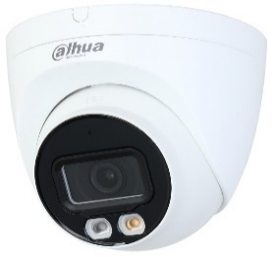 | 32.94 | Уличная купольная IP-видеокамера Full-color с ИИ 4Мп; 1/2.9” CMOS; объектив 2.8мм; WDR(120дБ); чувствительность 0.008лк@F1.6 сжатие: H.265+, H.265, H.264+, H.264, MJPEG; 2 потока до 4Мп@25к/с; видеоаналитика: SMD Plus (Умная детекция движения), пересечение линии, контроль зоны; ИК-подсветка до 30м, LED-подсветка до 30м; встроенный микрофон; MicroSD до 256Гбайт; защита: IP67; питание: 12В(DC), PoE; корпус: металл, пластик
DH-IPC-HDW2849T-S-IL | 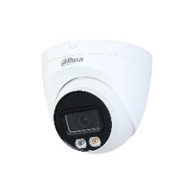 | 77.65 | Уличная купольная IP-видеокамера Full-color с ИИ 8Мп; 1/2.7” CMOS; объектив 2.8мм; механический ИК-фильтр; WDR(120дБ); чувствительность 0.008лк@F1.6; сжатие: H.265+, H.265, H.264+, H.264, MJPEG; 2 потока до 8Мп@20к/с; видеоаналитика: SMD Plus (интеллектуальный детектор движения), пересечение линии, контроль зоны; LED-подсветка до 30м, ИК-подсветка 30м; MicroSD до 256Гбайт; защита: IP67; питание: 12В(DC), PoE; корпус: металл, пластик
DH-IPC-HDW2449T-S-PRO |  | 64.71 | > 4-мегапиксельная 1/1,8-дюймовая КМОП-матрица, низкая яркость и высокое разрешение изображения. > Выводит макс. 4 МП (2688 × 1520) при 20 кадрах в секунду и поддерживает 2560×1440 (2560 × 1440) при 25/30 кадрах в секунду. > Кодек H.265, высокая степень сжатия, сверхнизкая скорость передачи данных. > Встроенный теплый свет, макс. дальность освещения 30 м. > ROI, SMART H.264+/H.265+, гибкое кодирование, применимое к различным полосам пропускания и средам хранения. > Режим вращения, WDR, 3D NR, HLC, BLC, цифровые водяные знаки, применимые к различным сценам мониторинга. > Интеллектуальный мониторинг: вторжение, обнаружение препятствий (обе функции поддерживают классификацию и точное обнаружение транспортных средств и людей) > Обнаружение аномалий: обнаружение движения, подделка видео, обнаружение звука, отсутствие SD-карты, заполненная SD-карта, ошибка SD-карты, отключение от сети, конфликт IP-адресов, несанкционированный доступ и обнаружение напряжения. > Поддерживает карты памяти Micro SD объемом до 256 ГБ; встроенный микрофон. > Источник питания 12 В постоянного тока/PoE, прост в установке. > Степень защиты IP67. > SMD Плюс
DH-IPC-HFW2449TL-S-PRO |  | 59.29 | > 4-мегапиксельная 1/1,8-дюймовая КМОП-матрица, низкая яркость и высокое разрешение изображения. > Выводит макс. 4 МП (2688 × 1520) при 20 кадрах в секунду и поддерживает 2560×1440 (2560 × 1440) при 25/30 кадрах в секунду. > Кодек H.265, высокая степень сжатия, сверхнизкая скорость передачи данных. > Встроенный теплый свет, макс. дальность освещения 50 м. > ROI, SMART H.264+/H.265+, гибкое кодирование, применимое к различным полосам пропускания и средам хранения. > Режим вращения, WDR, 3D NR, HLC, BLC, цифровые водяные знаки, применимые к различным сценам мониторинга. > Интеллектуальный мониторинг: вторжение, обнаружение препятствий (обе функции поддерживают классификацию и точное обнаружение транспортных средств и людей) > Обнаружение аномалий: обнаружение движения, подделка видео, обнаружение звука, отсутствие SD-карты, заполненная SD-карта, ошибка SD-карты, отключение от сети, конфликт IP-адресов, несанкционированный доступ и обнаружение напряжения. > Поддерживает карты памяти Micro SD объемом до 256 ГБ; встроенный микрофон. > Источник питания 12 В постоянного тока/PoE, прост в установке. > Степень защиты IP67. > SMD Плюс
DH-IPC-HFW2441T-ZS |  | 100.00 | Уличная цилиндрическая IP-видеокамера с ИИ 4Мп; 1/2.9” CMOS; моторизованный объектив 2.7~13.5мм; механический ИК-фильтр; WDR(120дБ); чувствительность 0.008лк@F1.5; сжатие: H.265+, H.265, H.264+, H.264, MJPEG; 2 потока до 4Мп@25к/с; видеоаналитика: SMD Plus (интеллектуальный детектор движения), охрана периметра, пересечение линии, контроль зоны; ИК-подсветка до 60м; встроенный микрофон; MicroSD до 256Гбайт; защита: IP67, IK10 (опционально); питание: 12В(DC), PoE; корпус: металл
DH-IPC-HFW2449S-S-IL |  | 58.18 | Уличная цилиндрическая IP-видеокамера Full-color с ИИ 4Мп; 1/2.9” CMOS; объектив 3.6мм; WDR(120дБ); чувствительность 0.008лк@F1.6 сжатие: H.265+, H.265, H.264+, H.264, MJPEG; 2 потока до 4Мп@25к/с; видеоаналитика: SMD Plus (Умная детекция движения), пересечение линии, контроль зоны; ИК-подсветка до 30м, LED-подсветка до 30м; встроенный микрофон; MicroSD до 256Гбайт; защита: IP67; питание: 12В(DC), PoE; корпус: металл
DH-IPC-HFW2449T-AS-IL |  | 64.71 | Уличная цилиндрическая IP-видеокамера Full-color с ИИ 4Мп; 1/2.9” CMOS; объектив 3.6мм; WDR(120дБ); чувствительность 0.006лк@F1.6 сжатие: H.265+, H.265, H.264+, H.264, MJPEG; 2 потока до 4Мп@25к/с; видеоаналитика: SMD Plus (Умная детекция движения), пересечение линии, контроль зоны; тревожные вх/вых: 1/1; аудиовх/вых: 1/1; ИК-подсветка до 60м, LED-подсветка до 50м; встроенный микрофон; MicroSD до 256Гбайт; защита: IP67; питание: 12В(DC), PoE; корпус: металл
DH-IPC-HFW2841T-ZS |  | 118.00 | Уличная купольная IP-видеокамера 8Мп 1/2.7” CMOS, ICR, WDR(120дБ), чувствительность 0.008 лк@F1.5 сжатие: H.265+/H.265/H.264+/H.264/H.264B/H.264H/MJPEG,2 потока. Разрешение и скорость трансляции видео 8Мп(1~20к/с),моторизованный объектив с фокусным расстоянием 2.7мм ~13.5мм, Видеоаналитика: пересечение линии, контроль зоны. Дальность ИК-подсветки 40м, поддержка карты памяти Micro SD. IP67, DC12V/PoE Материал корпуса: металл
DH-IPC-HFW2849S-S-IL |  | 74.12 | Уличная цилиндрическая IP-видеокамера Full-color с ИИ 8Мп; 1/2.7” CMOS; объектив 2.8мм; механический ИК-фильтр; WDR(120дБ); чувствительность 0.008лк@F1.6; сжатие: H.265+, H.265, H.264+, H.264, MJPEG; 2 потока до 8Мп@20к/с; видеоаналитика: SMD Plus (интеллектуальный детектор движения), пересечение линии, контроль зоны; LED-подсветка до 30м, ИК-подсветка 30м; MicroSD до 256Гбайт; защита: IP67; питание: 12В(DC), PoE; корпус: металл
DH-IPC-HFW2849T-AS-IL |  | 84.94 | Уличная цилиндрическая IP-видеокамера Full-color с ИИ 8Мп; 1/2.7” CMOS; объектив 6мм; WDR(120дБ); чувствительность 0.008лк@F1.6 сжатие: H.265+, H.265, H.264+, H.264, MJPEG; 2 потока до 4Мп@25к/с; видеоаналитика: SMD Plus (Умная детекция движения), пересечение линии, контроль зоны; тревожные вх/вых: 1/1; аудиовх/вых: 1/1; ИК-подсветка до 60м, LED-подсветка до 50м; встроенный микрофон; MicroSD до 256Гбайт; защита: IP67; питание: 12В(DC), PoE; корпус: металл
DH-IPC-HDW3441EM-S-S2 |  | 45.88 | Уличная купольная IP-видеокамера с ИИ 4Мп; 1/3” CMOS; объектив 2.8мм; механический ИК-фильтр; WDR(120дБ); чувствительность 0.005лк@F1.4; сжатие: H.265+, H.265, H.264+, H.264, MJPEG; 3 потока до 4Мп@25к/с; видеоаналитика: SMD 4.0 (интеллектуальный детектор движения), AI SSA (Автоматическая адаптация сцены), охрана периметра, пересечение линии, контроль зоны; ИК-подсветка до 50м; встроенный микрофон; защита: IP67; MicroSD до 256Гбайт; питание: 12В(DC), PoE; корпус: металл
DH-IPC-HFW3441E-S-S2 |  | 65.76 | Это высококачественная IP-камера от производителя DAHUA. Она оснащена 4-мегапиксельным сенсором и позволяет получать четкое и яркое изображение. Камера поддерживает технологию Power over Ethernet (PoE), что облегчает ее установку и использование. С помощью встроенного программного обеспечения P2P, вы можете получить доступ к камере с любого устройства, имеющего выход в интернет.
DH-IPC-HFW3449T1-AS-PV |  | 81.18 | Уличная цилиндрическая IP-видеокамера Full-color с ИИ и активным сдерживанием 4Мп; 1/2.7” CMOS; объектив 2.8мм; WDR(120дБ); чувствительность 0.003лк@F1.0; сжатие: H.265+, H.265, H.264+, H.264, MJPEG; 3 потока до 4Мп@25к/с; видеоаналитика: SMD (интеллектуальный детектор движения, пересечение линии, контроль зоны; тревожные вх/вых: 1/1; аудиовх/вых: 1/1; встроенные микрофон и громкоговоритель; LED-подсветка до 40м; сигнализация красно-синей подсветкой; MicroSD до 256Гбайт; защита: IP67; питание: 12В(DC), PoE; корпус: металл
DH-IPC-HFW3849T1-AS-PV |  | 156.82 | — Уличная цилиндрическая IP-видеокамера Full-color с ИИ и активным сдерживанием. — 8Мп. 1/2.8” CMOS. объектив 2.8мм. WDR(120дБ). чувствительность 0.004лк@F1.0. сжатие: H.265+, H.265, H.264+, H.264, MJPEG. 3 потока до 8Мп@25к/с. видеоаналитика: SMD 3.0 (интеллектуальный детектор движения, пересечение линии, контроль зоны. тревожные вх/вых: 1/1. аудиовх/вых: 1/1. LED-подсветка до 30м, ИК-подсветка 30м. сигнализация красно-синей подсветкой. MicroSD до 256Гбайт. защита: IP67. питание: 12В(DC), PoE. корпус: металл+пластик
DH-IPC-HFW3849T1-ZAS-PV |  | 237.76 | 8-Мегапиксельная интеллектуальная сетевая камера WizSense с двойным освещением с переменным фокусным расстоянием * Приведенные ниже параметры и спецификации применимы только к серии 3849-PV-S5. > 8-мегапиксельная 1/2.8-дюймовая CMOS-матрица изображения, низкая яркость и изображение высокой четкости. > Максимальная производительность 8 МП (3840 × 2160) при 25/30 кадрах в секунду. > Кодек H.265, высокая степень сжатия, сверхнизкая скорость передачи данных. > Встроенный теплый свет и ИК-светодиод; макс. Расстояние ИК-подсветки составляет 50 м, а расстояние теплого света - 40 м. > Рентабельность инвестиций, интеллектуальный H.264 + / H.265 +, искусственный интеллект H.264 / H.265, гибкое кодирование, применимое к различной пропускной способности и средам хранения. > Режим поворота, WDR, 3D NR, HLC, BLC, цифровые водяные знаки, применимые к различным сценам мониторинга. > Интеллектуальный мониторинг: вторжение, отключение (две функции поддерживают классификацию и точное обнаружение транспортного средства и человека) > Обнаружение аномалий: обнаружение движения, маскировка конфиденциальности, смена сцены, обнаружение звука, отсутствие SD-карты, заполнение SD-карты, ошибка SD-карты, отключение от сети, конфликт IP-адресов, незаконный доступ и обнаружение напряжения. > Сигнализация: 1 вход, 1 выход; аудио: 1 вход, 1 выход; поддерживает карту Micro SD емкостью до 512 Гб; встроенный двойной микрофон; динамик с 1 каналом; поддерживает двусторонний разговор. источник питания > 12 В постоянного тока / PoE. > Защита IP67. > Звуковая и световая сигнализация (красные и синие индикаторы). > SMD 4.0. > Поддерживает AI SSA и постановку на охрану и снятие с охраны одним нажатием. > Область SMD может быть установлена в зонах с теплым освещением, которые поддерживают срабатывание аварийных сигналов.
DH-IPC-HFW3441E-AS-S2 |  | 86.51 | Сетевая камера WizSense с 4-мегапиксельным ИК-объективом с фиксированным фокусным расстоянием > 4-мегапиксельная 1/2.9-дюймовая CMOS-матрица изображения, отличные характеристики при низкой яркости и высокой четкости изображений > Максимальная выходная мощность. 4 МП (2688 × 1520) при 25/30 кадрах в секунду. > Кодек H.265, высокая степень сжатия, сверхнизкая скорость передачи данных. > Встроенный ИК-светодиод, макс. Дальность ИК-излучения: 50 м. > Рентабельность инвестиций, SMART H.264 + / H.265 +, AI H.264 / H.265. гибкое кодирование, применимое к различной пропускной способности и средам хранения. > Режим поворота, WDR, 3D NR, HLC, BLC, цифровые водяные знаки, применимые к различным сценам мониторинга. > Интеллектуальное обнаружение: вторжение, растяжка (поддержка классификации и точного обнаружения транспортных средств и людей). > Обнаружение аномалий: обнаружение движения, маскировка конфиденциальности, смена сцены, обнаружение звука, отсутствие SD-карты, заполнение SD-карты, ошибка SD-карты, отключение от сети, конфликт IP-адресов, незаконный доступ и обнаружение напряжения. > Сигнализация: 1 вход, 1 выход (поддерживается только AS); аудио: 1 вход, 1 выход (поддерживается только AS); максимальная карта Micro SD емкостью 256 Гб. встроенный микрофон. > Источник питания 12 В постоянного тока / PoE упрощает установку. > Защита IP67. > SMD 4.0, AI SSA.
DH-IPC-HDW3849H-AS-PV |  | 140.64 | 8-Мегапиксельная интеллектуальная сетевая камера WizSense с двойной подсветкой и активным сдерживанием глазного яблока с фиксированным фокусным расстоянием * Приведенные ниже параметры и спецификации применимы только к серии 3849-PV-S5. > 8-мегапиксельная 1/2.7-дюймовая CMOS-матрица изображения, низкая яркость и изображение высокой четкости. > Максимальная производительность 8 МП (3840 × 2160) при 25/30 кадрах в секунду. > Кодек H.265, высокая степень сжатия, сверхнизкая скорость передачи данных. > Встроенный теплый свет и ИК-светодиод; макс. Расстояние ИК-подсветки составляет 30 м, а расстояние теплого света - 30 м. > Рентабельность инвестиций, интеллектуальный H.264 + / H.265 +, искусственный интеллект H.264 / H.265, гибкое кодирование, применимое к различной пропускной способности и средам хранения. > Режим поворота, WDR, 3D NR, HLC, BLC, цифровые водяные знаки, применимые к различным сценам мониторинга. > Интеллектуальный мониторинг: вторжение, отключение (две функции поддерживают классификацию и точное обнаружение транспортного средства и человека). > Обнаружение аномалий: обнаружение движения, маскировка конфиденциальности, смена сцены, обнаружение звука, отсутствие SD-карты, заполнение SD-карты, ошибка SD-карты, отключение от сети, конфликт IP-адресов, незаконный доступ и обнаружение напряжения. > Сигнализация: 1 вход, 1 выход; аудио: 1 вход, 1 выход; поддерживает карту Micro SD емкостью до 256 Гб; встроенный двойной микрофон; динамик с 1 каналом; поддерживает двусторонний разговор. источник питания > 12 В постоянного тока / PoE. > Защита IP67. > Звуковая и световая сигнализация (красные и синие индикаторы). > SMD 4.0. > Поддерживает AI SSA и постановку на охрану и снятие с охраны одним нажатием. > Область SMD может быть установлена в зонах с теплым освещением, которые поддерживают срабатывание аварийных сигналов.
DH-IPC-HDBW3849R1-ZAS-PV |  | 237.76 | 8-Мегапиксельная интеллектуальная купольная сетевая камера WizSense с активным сдерживанием с двойным освещением с переменным фокусным расстоянием * Приведенные ниже параметры и спецификации применимы только к серии 3849-PV-S5. > 8-мегапиксельная 1/2.8-дюймовая CMOS-матрица изображения, низкая яркость и изображение высокой четкости. > Максимальная производительность 8 МП (3840 × 2160) при 25/30 кадрах в секунду. > Кодек H.265, высокая степень сжатия, сверхнизкая скорость передачи данных. > Встроенный теплый свет и ИК-светодиод; макс. Расстояние ИК-подсветки составляет 50 м, а расстояние теплого света - 40 м. > Рентабельность инвестиций, интеллектуальный H.264 + / H.265 +, искусственный интеллект H.264 / H.265, гибкое кодирование, применимое к различной пропускной способности и средам хранения. > Режим поворота, WDR, 3D NR, HLC, BLC, цифровые водяные знаки, применимые к различным сценам мониторинга. > Интеллектуальный мониторинг: вторжение, отключение (две функции поддерживают классификацию и точное обнаружение транспортного средства и человека) > Обнаружение аномалий: обнаружение движения, маскировка конфиденциальности, смена сцены, обнаружение звука, отсутствие SD-карты, заполнение SD-карты, ошибка SD-карты, отключение от сети, конфликт IP-адресов, незаконный доступ и обнаружение напряжения. > Сигнализация: 1 вход, 1 выход; аудио: 1 вход, 1 выход; поддерживает карту Micro SD емкостью до 512 Гб; встроенный двойной микрофон; динамик с 1 каналом; поддерживает двусторонний разговор. источник питания > 12 В постоянного тока / PoE. > Защита IP67 и IK10. > Звуковая и световая сигнализация (красные и синие индикаторы). > SMD 4.0. > Поддерживает AI SSA и постановку на охрану и снятие с охраны одним нажатием. > Область SMD может быть установлена в зонах с теплым освещением, которые поддерживают срабатывание аварийных сигналов.
DH-IPC-HFW3441DG-AS-4G-EAU-B |  | 177.67 | 4-мегапиксельная ИК-камера с фиксированным фокусным расстоянием Bullet WizSense 4G Network Camera 4-Мегапиксельный КМОП-сенсор 1/3 " с низкой яркостью и высокой четкостью изображения. > Максимальная производительность. 4 МП (2688 × 1520) при 25/30 кадрах в секунду. > Кодек H.265, высокая степень сжатия, сверхнизкая скорость передачи данных. > Встроенный теплый свет / ИК-светодиод. > Связь звуковой и световой сигнализации. При срабатывании сигнализации звук и свет будут связаны. > Встроенный высокопроизводительный модуль 4G, который подходит для всех мобильных сетей. Установка больше не ограничивается проводными сетями. Пожалуйста, протестируйте локальную сеть 4G с помощью камеры перед использованием. > Встроенный PIR-датчик, который обнаруживает тело человека с помощью пассивного инфракрасного излучения, чувствительного к температуре тела. > Встроенный чип памяти eMMC объемом 8 ГБ, который защищает ключевые записи от потери. > Вторжение, отключение (поддержка классификации и точного обнаружения транспортных средств и людей). > Обнаружение аномалий: обнаружение движения, подделка видео, обнаружение звука, заполнение SD-карты, ошибка SD-карты, отключение от сети, конфликт IP-адресов и незаконный доступ. > Сигнал тревоги: 1 вход, 1 выход; аудио: 1 вход, 1 выход; RS485: 1 (передает только информацию о солнечной батарее, такую как мощность и уровень заряда батареи), поддерживает карту Micro SD емкостью не более 256 Гб; встроенный микрофон и динамик; поддерживает двусторонний разговор. > Защита IP67.
DH-IPC-HFW5442E-ZE |  | 235.74 | 4-мегапиксельная ИК-сетевая камера WizMind с переменным фокусным расстоянием 4-Мегапиксельный КМОП-сенсор 1/1.8 ", обеспечивающий низкую яркость и изображение высокой четкости. > Максимальная производительность. 4 МП (2688 × 1520) при 25/30 кадрах в секунду. > Встроенная ИК-подсветка, и Макс. дальность подсветки составляет 60 метров. > Рентабельность инвестиций, SVC, SMART H.264 + / H.265 +, AI H.264 / H.265, кодирование после фильтрации, гибкое кодирование, применимое к различной пропускной способности и средам хранения. > Режим поворота, WDR, 3D NR, HLC, BLC, цифровые водяные знаки, применимые к различным сценам мониторинга. > Благодаря алгоритму глубокого обучения он поддерживает: метаданные видео, интеллектуальное распознавание звука, капельницы, распознавание лиц, интеллектуальных объектов, подсчет людей и т.д. > Сигнализация: 2 входа, 1 выход; аудио: 1 вход, 1 выход; поддерживает карту Micro SD емкостью не более 512 ГБ, встроенный микрофон. источник питания > 12 В постоянного тока / PoE; ePoE. > Защита IP67 и IK10. > SMD 3.0.
DH-IPC-HFW5442E-ZHE |  | 274.12 | 4-мегапиксельная ИК-сетевая камера WizMind с переменным фокусным расстоянием * Приведенные ниже параметры и спецификации применимы только к серии 5442- Z-S3. 4-Мегапиксельный КМОП-сенсор 1/1.8 ", обеспечивающий низкую яркость и изображение высокой четкости. > Максимальная производительность. 4 МП (2688 × 1520) при 25/30 кадрах в секунду. > Встроенная ИК-подсветка, и Макс. дальность подсветки составляет 60 метров. > Рентабельность инвестиций, SVC, SMART H.264 + / H.265 +, AI H.264 / H.265, кодирование после фильтрации, гибкое кодирование, применимое к различной пропускной способности и средам хранения. > Режим поворота, WDR, 3D NR, HLC, BLC, цифровые водяные знаки, применимые к различным сценам мониторинга. > Благодаря алгоритму глубокого обучения он поддерживает: метаданные видео, интеллектуальное распознавание звука, капельницы, распознавание лиц, интеллектуальных объектов, подсчет людей и т.д. > Сигнализация: 2 входа, 1 выход; аудио: 1 вход, 1 выход; поддерживает карту Micro SD емкостью не более 512 ГБ, встроенный микрофон. источник питания > 12 В постоянного тока / PoE; ePoE. > Защита IP67 и IK10, обогреватель. > SMD 3.0.
DH-IPC-HFW5442H-Z4HE |  | 305.55 | > 4-мегапиксельная 1/1,8-дюймовая КМОП-матрица, низкая яркость и высокое разрешение изображения. > Выводит макс. 4 МП (2688×1520) при 25/30 кадрах в секунду. > Встроенный ИК-светодиод, макс. дальность подсветки составляет 120 м. > ROI, SVC, SMART H.264+/H.265+, AI H.264/H.265, кодирование после фильтра, гибкое кодирование, применимо к различным полосам пропускания и средам хранения. > Режим вращения, WDR, 3D NR, HLC, BLC, цифровые водяные знаки, применимые к различным сценам мониторинга. > Благодаря алгоритму глубокого обучения он поддерживает: видеометаданные, интеллектуальное обнаружение звука, IVS, распознавание лиц, интеллектуальное обнаружение объектов, подсчет людей и т. д. > Тревога: 3 входа, 2 выхода; аудио: 1 вход, 1 выход; RS-485; аналоговый выход; выходная мощность; поддерживает карты памяти Micro SD объемом до 1 ТБ, встроенный двойной микрофон. > Источник питания 24 В переменного тока/12 В постоянного тока/PoE; ePoE. > Степень защиты IP67 и IK10, обогреватель. > SMD-монтаж 3.0. > Опционально доступна модель с защитой от коррозии.
DH-IPC-PDW5849-A180-E2-ASTE |  | 262.05 | Полноцветная сетевая камера WizMind с двойным соединением 2 × 4 Мп > Выводит склеенное изображение с широким углом обзора 180 °. > Максимальная производительность 8 МП (4096 × 1800) при 25 кадрах в секунду. > Кодек H.265, высокая степень сжатия, сверхнизкая скорость передачи данных. > Встроенный теплый свет, и Макс. дальность свечения составляет 40 метров. > Рентабельность инвестиций, интеллектуальный H.264 + / H.265 +, искусственный интеллект H.264 / H.265, гибкое кодирование, применимое к различной пропускной способности и средам хранения. > WDR, 3D NR, HLC, BLC, цифровые водяные знаки, применимые к различным сценам мониторинга. > Сигнализация: 1 вход, 1 выход; аудио: 1 вход, 1 выход; поддерживает карту Micro SD емкостью до 512 Гб, встроенный микрофон и динамик, поддерживает двусторонний разговор. источник питания > 12 В постоянного тока / PoE, прост в установке. > Защита IP67. > EPTZ: Увеличивайте и отслеживайте цели интеллектуальных аварийных сигналов. > SMD3.0.
DH-IPC-HFW7842H-Z-S2 |  | 404.71 | 8 Mп уличная IP-видеокамера с ИК-подсветкой. 1/1.8" 8Мп CMOS; моторизированный объектив 2,7-12мм; сжатие: H.265+/H.265/H.264+/H.264/H.264B/H.264H/MJPEG; разрешение и скорость трансляции видео: 8Мп (3840х2160) 25к/с; чувствительность: 0.003лк/F1.2; ИК-подсветка 60м Видеоаналитика: детектор лиц, охрана периметра, вторжение, паркинг, SMD, ANPR, FR, подсчет посетителей; DEFOG, ROI, WDR (120dB), 3DNR, BLC, HLC. Интерфейсы: Micro SD; аудиовх/вых: 1/1; тревожные вх/вых: 3/2; RS485. Питание: DC12В/AC24В/PОE; рабочая температура: -40°~+65° IP67, IK10
DHI-ITC431-RW1F-IRL8 |  | 708.24 | 4-мегапиксельная камера с искусственным интеллектом > 1/1,8-дюймовый 4-мегапиксельный CMOS-сенсор Starlight. > Стандарты сжатия видео: H.265, H.264M, H.264H и MJPEG. > Максимальное разрешение: 2688 × 1520 при 30 кадрах в секунду. > Моторизованный вариофокальный объектив: 10 мм-50 мм. > Макс. дальность ИК-подсветки ANPR: 30 м. > Степень защиты: IP67, IK10.
DHI-ITC413-PW4D-IZ1 |  | 358.82 | Камера распознавания номеров 1/1.8” 4Мп CMOS; моторизированный объектив 2.7-13мм; сжатие: H.265+/H.265/H.264+/H.264/H.264B/H.264H/MJPEG; разрешение и скорость трансляции видео: 4Мп (2688х1520) 25к/с; чувствительность: 0.001 лк @F1.4; ИК-подсветка: 4 ИК-диодов, 850нм; дальность обнаружения: ANPR: 10м, Мониторинг: 30м; Скорость детекции до 80км/ч. Видеоаналитика: распознавание транспортных средств без номерного знака, модели транспортного средства, логотипа транспортного средства, типа транспортного средства, цвета транспортного средства и т. д; ROI, WDR 140дБ, 3DNR, BLC, HLC. Интерфейсы: TF Card; аудиовх/вых: 1/1, Mic/динамик; тревожные вх/вых: 2/2; 2хRS485, Wiegand. Дистанционное управление в диапазоне 868МГц. Питание: DC12В/PОE+; рабочая температура: -40°~+70°С; IP67, IK10
DH-SD49225DB-HNY |  | 235.29 | Уличная купольная PTZ IP-видеокамера 2Mп; 1/2.8” CMOS; 25x моторизованный объектив 4.8~120мм; механический ИК-фильтр; WDR(120дБ); чувствительность 0.005лк(цвет)@F1.6; сжатие: H.265+, H.265, H.264+, H.264, MJPEG; 3 потока до 2Мп@25к/с; видеоаналитика: SMD; охрана периметра, детектор лиц; ИК-подсветка до 100м; тревожные вх/вых: 2/1; аудиовх/вых: 1/1; MicroSD до 512Гбайт; защита: IP66, грозозащита 6кВ; питание: 12В(DC), PoE+
DH-SD4A425DB-HNY |  | 227.06 | Уличная купольная PTZ IP-видеокамера 2Mп; 1/2.8” CMOS; 25x моторизованный объектив 4.8~120мм; механический ИК-фильтр; WDR(120дБ); чувствительность 0.005лк(цвет)@F1.6; сжатие: H.265+, H.265, H.264+, H.264, MJPEG; 3 потока до 2Мп@25к/с; видеоаналитика: SMD; охрана периметра, детектор лиц; ИК-подсветка до 100м; тревожные вх/вых: 2/1; аудиовх/вых: 1/1; MicroSD до 512Гбайт; защита: IP66, грозозащита 6кВ; питание: 12В(DC), PoE+
DH-SD49425DB-HNY |  | 241.10 | 4-мегапиксельная 25-кратная сетевая PTZ-камера Starlight IR 4G > 1/2,8-дюймовая 4-мегапиксельная CMOS-матрица STARVIS™. > 25-кратный оптический зум. > Технология Starlight. > Макс. 25/30 кадров в секунду при 4M. > Дальность ИК-подсветки до 100 м. > Охрана периметра. > Распознавание лиц. > SMD-монтаж 3.0. > IP66. > 4G.
DH-SDT6C432-4P-GB- APV-0280 |  | 708.24 | 4-мегапиксельная 25-кратная сетевая панорамная PTZ-камера с двумя лампами > 1/2,8-дюймовая 4-мегапиксельная CMOS-матрица STARVIS™. > 25-кратный оптический зум > Технология Starlight. > Макс. 25/30 кадров в секунду при 2560 × 1440.. > Дальность ИК-подсветки до 200 м. > Автоматическое отслеживание. > Охрана периметра. > Распознавание лиц. > IP66. > Звуковая и световая сигнализация. > Панорамная сварка 180°
DH-SD6AL445XA-HNR-IR |  | 708.24 | 4Мп сетевая PTZ-видеокамера 45x Starlight с ИК-подсветкой и функциями AI 1/2.8" 4 Мп CMOS,Оптическое увеличение 45x,Технология Starlight,До 50/60 к/с@1080P,Автоматическое отслеживание и защита периметра на основе алгоритмов глубокого обучения,Поддержка детекции лиц Поддержка Hi-PoE,SMD,IP67
DH-SD3D216NB-GNY |  | 154.09 | 2-мегапиксельная 16-кратная ИК-сетевая PTZ-камера WizSense >1/2.8" 2-мегапиксельная CMOS-матрица >16-кратный оптический зум >Технология Starlight >Макс. 25/30 кадров в секунду при 1080P >Диапазон ИК-подсветки до 80 м >IVS (обнаружение людей/транспортных средств) >SMD 3.0 >IP66
DH-SD2C400NA-B-PV-PRO |   | 70.18 | 4-мегапиксельная сетевая PT-камера WizColor WizSense > 1/1,8-дюймовая 4-мегапиксельная CMOS-матрица STARVIS™. > Технология WizColor. > Макс. 25/30 кадров в секунду при 4 МП. > Кодирование H.265. > SMD3.0. > Охрана периметра. > Двусторонний разговор. > Автоматическое отслеживание (Lite). > Предустановленный патруль. > Степень защиты IP66.
DH-IPC-PTS2649C-3E3Z-4GB20 |  | 182.62 | 3+3 Мп WizColor гибридная зум-камера PT 4G с питанием от солнечной батареи > Отображает видео на двух каналах одновременно > 1/2,8" 3-мегапиксельная КМОП-матрица > Технология WizColor > 6-кратный гибридный зум > Двусторонний разговор > SMD3.0 > Сирена и световое активное сдерживание > Автоматическое отслеживание Lite > Поддерживает режим AOV > 4G-соединение > Встроенная тройная литиевая батарея высокой емкости 65 Вт·ч > Поддерживает питание Type-C > Поддерживает ручную регулировку фиксированного объектива (по вертикали: от -7° до 20°) > IP66
DH-KIT/BP4A-4G/M0508 |  | 174.33 | 4-мегапиксельная 4G сетевая камера с функцией панорамирования и наклона для мониторинга солнца Сетевые беспроводные камеры серии Dahua, созданные на основе передовых технологий, отличаются высокой точностью и простотой установки, обеспечивая высококачественное изображение. Они обладают мощным беспроводным подключением и не требуют использования сетевых кабелей, что исключает необходимость в привлечении профессиональной строительной бригады. Эта серия экономичных камер поддерживает локальное хранилище, а также защищена от пыли и влаги. Они идеально подходят для небольших и средних площадей, таких как розничные магазины, жилые дома и другие предприятия малого и среднего бизнеса.
DH-SD6AL445GB-HNV-IR |  | 823.53 | 4-Мегапиксельная 45-кратная ИК-сетевая PTZ-камера Starlight > 1/2.8"4-мегапиксельная CMOS STARVIS™. > 45-кратный оптический зум. > Технология Starlight. > Максимум 25/30 кадров в секунду при 2560 × 1440. > Дальность действия ИК-сигнала до 300 м. > Автоматическое отслеживание 3.0. > Защита периметра. > Распознавание лиц. > Метаданные видео. > SMD 4.0. > IP67.
DH-SD3C405DB-GNY-AW-PV |  | 124.45 | 4-Мегапиксельная 5-кратная интеллектуальная PTZ-камера с двойным освещением WizSense Wi-Fi Network > 1/2.8"4-мегапиксельная CMOS-матрица. > 5-кратный оптический зум. > Максимум 25/30 кадров в секунду при 4 МП. > ИК-расстояние до 50 м. > Дальность освещения теплым светом до 30 м. > Встроенный микрофон и динамик для двусторонней связи. > Защита периметра. > SMD 3.0. > Wi-Fi. > IP66.
DH-SD2A400HB-GN-AGQ-PV-SP-EAU |  | 214.49 | 4-Мегапиксельная Сетевая PT-камера 4G на солнечной энергии > Поддерживает использование солнечной энергии, что делает его идеальным для использования в местах, где затруднен доступ к электричеству и сети. > КМОП-сенсор с разрешением 4 МП 1/2.8", низкой яркостью и высокой четкостью изображения > Кодек H.265, поддерживающий высокую степень сжатия и сверхнизкую скорость передачи данных. > Встроенный теплый свет и ИК-светодиод. > Связь звуковой и световой сигнализации. При срабатывании сигнализации звук и свет будут связаны. > Встроенный высокопроизводительный модуль 4G, который подходит для всех мобильных сетей. > Встроенный PIR-датчик запускает камеру для быстрого отслеживания целей. > Поддерживает двустороннюю связь. > Поддерживает карту Micro SD емкостью не более 512 Гб.
DH-SD6CE245GB-HNR |  | 591.88 | 2-Мегапиксельная 45-кратная ИК-сетевая PTZ-камера Starlight > 1/2.8"2-мегапиксельная CMOS STARVIS™. > 45-кратный оптический зум. > Технология Starlight. > Максимум 25/30 кадров в секунду при разрешении 1080P. > Дальность ИК-излучения до 250 м. > Автоматическое отслеживание 3.0. > Защита периметра. > Распознавание лиц. > SMD 4.0. > Быстрый выбор. > IP67, IK10.
DH-SDT8C842-8P-FA-APV-0280 |  | 1,617.65 | Панорамная PTZ-камера с двойным освещением Starlight 8MP 42x > Панорама: КМОП-сенсор 2 × 4 МП 1/1.8"; Детализация: КМОП-сенсор 8 Мп 1/1.8". > 42-кратный оптический зум. > Максимум 25/30 кадров в секунду при 4K. > Дальность ИК-излучения до 300 м. > Автоматическое отслеживание. > Защита периметра. > Распознавание лиц. > Стеклоочиститель. > IP67. > Звуковая и световая сигнализация. > PoE++ (802.3bt).
DH-SD4E425GB-HNR-A-PV1 |  | 336.92 | 4-Мегапиксельная 25-кратная ИК-камера Starlight WizSense Network PTZ > 1/2.8"4-мегапиксельная CMOS STARVIS™. > 25-кратный оптический зум. > Технология Starlight. > Макс. 25/30 кадров в секунду при 4 м. > ИК-расстояние до 100 м. > Автоматическое отслеживание 3.0. > Защита периметра. > Распознавание лиц. > SMD 4.0. > IP66. > Полноцветная подсветка; красная и синяя сигнальные лампы.
DH-SDT6C425-4P-GB-APV-0280 |  | 1,720.00 | Панорамная PTZ-камера Smart с двойным освещением 4 Мп 25× > 1/2.8"4-мегапиксельная CMOS STARVIS™. > 25-кратный оптический зум. > Технология Starlight. > Максимум 25/30 кадров в секунду при 2560 × 1440.. > ИК-расстояние до 200 м. > Автоматическое отслеживание. > Защита периметра. > Распознавание лиц. > IP66. > Звуковая и световая сигнализация. > панорамное соединение на 180
DH-SD8C260PA1-HNF |  | 2,000.00 | 2-мегапиксельная сетевая PTZ-камера Starlight с 60-кратным ИК-подсветкой. > 1/1,8-дюймовая 2-мегапиксельная CMOS-матрица STARVIS™. > 60-кратный оптический зум. > Технология «Звездный свет». > Макс. 25/30 кадров в секунду при 2 метрах. Дальность действия ИК-излучения до 500 м. > Кодирование H.265. > Автоматическое отслеживание. > Защита периметра. > Распознавание лиц. > Метаданные. > IP67.
DH-SDT6C432-4P-GB-APV-0280 |  | 591.76 | Двойная PTZ IP-видеокамера > 4 Мп, КМОП-матрица STARVIS 1/2.8" > 32-кратное оптическое увеличение > Технология Starlight > Максимальный видеопоток 4 Мп @ 25 к/с > Встроенная ИК-подсветка, максимальная дальность 200 м > Автоматическое слежение > Охрана периметра > Детектор лиц Класс защиты IP66 > Звуковая и световая сигнализация > 180° панорамная склейка
DHI-VTH2621G-P |  | 61.18 | Видеодомофон IP 7 дюймовый, черный1024x600 разрешение, ёмкостной сенсорный экран; тревожные входы / выходы 6/1; LAN; Возможность просмотра IP видеокамер; Питание: DC 12В/PoE; Габаритные размеры: 190 мм × 135 мм × 26 мм; Установка - на стену.
DHI-VTH2621GW-P |  | 70.59 | Видеодомофон IP 7 дюймовый, белый 1024x600 разрешение, ёмкостной сенсорный экран; тревожные входы / выходы 6/1; LAN; Возможность просмотра IP видеокамер; Питание: DC 12В/PoE; Габаритные размеры: 190 мм ? 135 мм ? 26 мм; Установка - на стену.
DHI-VTH2621GW-WP |  | 63.53 | Видеодомофон IP 7 дюймовый, белый 1024x600 разрешение, ёмкостной сенсорный экран; тревожные входы / выходы 6/1; LAN; Возможность просмотра IP видеокамер; Питание: DC 12В/PoE; Габаритные размеры: 190 мм ? 135 мм ? 26 мм; Установка - на стену.
DHI-VTH5321GW-W |  | 117.69 | Цифровой домофон с 7-дюймовым экраном на операционной системе Android. ОС Android 8.1. Более удобный пользовательский интерфейс. Ethernet и Wi-Fi. 7-дюймовый емкостной сенсорный дисплей TFT,1024x600. Быстрая настройка для системы Villa. Питание: DC 12В/PoE(802.3af). Габаритные размеры: 190 мм x 135 мм x 26 мм. Установка - на стену.
DHI-VTH5341G-W |  | 143.52 | Монитор видеодомофона IP 10-и дюймовый WiFi 2.4ГГц, черный 1024x600 разрешение, ёмкостной сенсорный экран; тревожные входы / выходы 8/1; LAN; поддержка micro-SD до 265Гб; Возможность просмотра IP видеокамер; Питание: DC 12В/PoE; Габаритные размеры: 260 мм ? 170 мм ? 15 мм; Установка - на стену.
DHI-VTO2101E-P-S2 |  | 80.00 | > Видеокамера 2 Мп, КМОП-матрица > Корпус из цинкового сплава, класс защиты IP65, IK10 > Ночной режим с ИК-фильтром, голосовые подсказки > Видео- и аудиосообщения > TCP/IP, SIP > Монтаж на поверхность
DHI-VTO2111D-P-S2 |  | 45.88 | Вызывная панель с разрешением камеры 1мп и CMOS сенсором, WDR, угол обзора по горизонтали 107 градусов, черная, уровень защиты IP65.Поддержка режима "Ночь" и голосового оповещения. Групповые вызовы. Видео и аудио сообщения. Удаленный доступ через мобильное приложение DMSS. Питание: DC 12V/PoE
DHI-VTO2111D-P-S3 |  | 56.07 | IP-домофон Villa > Мегапиксельный датчик изображения. > Поддерживает ИК-подсветку и ночное видение. > Двусторонняя аудиосвязь и голосовые вызовы через приложение. > Возможность управления через платформу управления; поддержка голосовых вызовов между приложением и дверной станцией. > Разблокировка с помощью карты, разблокировка на внутреннем мониторе и удаленная разблокировка через приложение. > Поддерживает IP65 (требуется силиконовый герметик. Подробности см. в кратком руководстве). > Поддерживает 10000 карт. > Поддерживает стандартное питание PoE. > Управляет двумя замками.
DHI-VTO2311R-WP |  | 56.66 | Вызывная WiFI панель с разрешением камеры 2мп и WDR, угол обзора по горизонтали 110°, уровень защиты IP65. Wi-Fi 802.11b/g/n; Mifare; Слот для SD карты до 256Гб. Удаленный доступ через мобильное приложение DMSS. Питание: DC 12V/PoE
DHI-VTO6221E-P |  | 182.35 | 2MP CMOS camera, H:140°. 2.3' OLED. Aluminum. Door released by card/password. SIP protocal. Тератек — официальный Золотой партнер Dahua в России. Покупая IP вызывные панели Dahua DHI-VTO6221E-P в ТЕРАТЕК, вы получаете гарантию 24 мес. от производителя Dahua, качественный сервис, привлекательные условия доставки и цены. в тератек
DHI-VTO6222E-P |  | 161.88 | > Очень прочный и элегантный, изготовлен из алюминиевой панели и имеет механическую клавиатуру. > 2-мегапиксельная HD-камера. > Поддерживает 5000 пользователей и 10000 карт. > Поддерживает несколько методов разблокировки, включая пароль, IC-карту и удаленную разблокировку. > Подключает считыватели карт и контроллеры через Wiegand. > Обеспечивает питание 12 В постоянного тока, 600 мА. > Степень защиты IP65 (для корпуса требуется силиконовый герметик, см. краткое руководство пользователя). > Рейтинг IK08. > Стандартный источник питания PoE (если устройству VTO с выходным напряжением 12 В необходимо заряжать нагрузку, его следует подключить к коммутатору PSE, соответствующему стандарту 802.3.at).
DHI-ASI3213A-W |  | 81.12 | AI терминал доступа с распознаванием лиц c Wi-Fi 4,3-дюймовый сенсорный ЖК-экран; разрешение 480 × 272 С 2мп двойная камера с широкоугольными объективами и ИК подсветкой Разблокировка: лицо, карта и пароль; разблокировать по времени Пользовательские данные могут храниться на терминале; до 3000 изображений лиц, до 5000 карт; автономная работа Расстояние от камеры до лица: 0,3-1,5 м Точность распознавания лица 99,9%; скорость проверки лица 0,2 с
DHI-ASI6213S-PW |  | 151.76 | AI терминал учета рабочего времени и контроля доступа с распознаванием лиц и Wi-Fi. В устройстве применяется алгоритм распознавания лиц глубокого обучения. Поддерживает открытие через распознавание лица, IC карту, пароль, QR-код и их комбинации; также поддерживается открытие замка в определенные интервалы времени. Сенсорный экран 4.3”,разрешение 272*480; Поддерживает 6000 лиц, 6000 пользователей, 10000 карт, 6000 паролей и 300000 записей; Поддержка TCP/IP, Wi-Fi, OSDP, RS485. Wiegand вход/выход. Питание DC12V, PoE.
DH-ASI7213S-W |  | 263.53 | AI терминал учета рабочего времени и контроля доступа с распознаванием лиц и Wi-Fi. В устройстве применяется алгоритм распознавания лиц глубокого обучения. Поддерживает открытие через распознавание лица, IC карту, пароль, QR-код и их комбинации; также поддерживается открытие замка в определенные интервалы времени. Сенсорный экран 7”,разрешение 600*1024; Поддерживает 50000 лиц, 50000 пользователей, 100000 карт, 50000 паролей и 300000 записей; Поддержка TCP/IP, Wi-Fi, OSDP, RS485. Wiegand вход/выход. Питание DC12V.
DHI-VTH8621KMS-WP |  | 118.38 | Внутренний монитор с поддержкой IP и Wi-Fi > Элегантный дизайн из алюминиевого сплава. > Встроенная ОС Linux. > 7-дюймовый емкостный сенсорный экран, 1024 × 600. > Отображает изображение с камеры при поступлении вызова с домофона > 6-канальная проводная зона сигнализации. > Отправляет сообщения SOS в центр управления. > Подключение по Wi-Fi > Стандартный PoE > Высокопроизводительный динамик и микрофон, обеспечивающие высококачественные голосовые вызовы. > Настраиваемый режим "Не беспокоить".
DHI-VTH8641KMS-WP |  | 160.71 | Внутренний монитор с поддержкой IP и Wi-Fi > Элегантный дизайн из алюминиевого сплава. > Встроенная ОС Linux. > 10-дюймовый емкостный сенсорный экран, 1024 × 600. > Отображает изображение с камеры при поступлении вызова с домофона > 6-канальная проводная зона сигнализации. > Отправляет сообщения SOS в центр управления. > Подключение по Wi-Fi > Стандартный PoE > Высокопроизводительный динамик и микрофон, обеспечивающие высококачественные голосовые вызовы. > Настраиваемый режим "Не беспокоить".
DHI-VTH2421FW |  | 100.27 | Dahua VTH2421FW - это 7-дюймовым IP видеодомофон с разрешением дисплея 1024 на 600 пикселей. Управление осуществляется через сенсорный экран. Устройство оснащено встроенным микрофоном и динамиком для двухсторонней вязи с посетителями. Имеются тревожные интерфейсы для подключения дополнительных датчиков. Для подключения предусмотрен 1 Ethernet порт 10/100 Мбит/с. Поддерживается удаленная двухсторонняя связь с посетителями и открытие дверей через смартфон. Данный монитор также позволяет просматривать видео с IP камер, находящихся в Вашей локальной сети.
DHI-VTH5441G |  | 147.72 | IP-монитор для помещений > Емкостный сенсорный экран 10 "TFT, 1024 × 600 > IPC-видеонаблюдение > Интеграция сигнализации > Встроенная SD-карта объемом 8 ГБ > Запись и снимок
DHI-VTH2611L-WP |  | 48.95 | Внутренний IP- и Wi-Fi-монитор > 4,3-дюймовый емкостный сенсорный TFT-экран. > Отоприте дверь. > Установить период «Не беспокоить». > Надзор за МПК. > 4-канальный вход тревоги и 1-канальный выход тревоги. > Поддерживает стандарт PoE. > Ethernet и Wi-Fi.
DHI-KTH01 |  | 94.12 | КОМПЛЕКТ видеодомофона > емкостный сенсорный экран 7 "TFT, 1024 × 600. > Wi-Fi. > Декодирование видео H.264.Подключается к аналоговым и цифровым VTO, а также аналоговым и цифровым VTHS. > Подключается к IPCs. > Поддерживает групповой вызов.Поддерживает запись видео и создание снимков (требуется SD-карта). > 6-канальный вход сигнала тревоги и 1-канальный выход сигнала тревоги. > Поддерживает управление приложениями, прием звонков и тревожных сообщений, а также мониторинг и открытие дверей > Стандартный PoE. > Поверхностный монтаж. ВТО > Разблокировка, голосовой вызов, видеозвонок и регулировка громкости. > Несколько звуков звонка. > Поддержка цифрового широкого динамического диапазона (DWDR). > Механическая кнопка. > IP66.
DHI-KTW02 |  | 110.29 | Дверная станция виллы с Wi-Fi и IP-монитор в помещении Входная станция Wi-Fi на вилле > Ультратонкий дизайн > Материал ПК и ABS делают его идеальным для использования внутри и снаружи помещений > 1/2.8 "2-мегапиксельная HD CMOS–камера > Обеспечивает двусторонний видеозвонок с помощью внутренних мониторов > Видео- и голосовые сообщения от посетителей можно просматривать на внутреннем мониторе > Видеозвонок и разблокировка через приложение > ИК-подсветка и автоматический WDR > Подключение по Wi-Fi > Класс защиты IP65 > H.264 и H.265 > Разблокировка с помощью IC-карты > Источник питания PoE IP-монитор для помещений > емкостный сенсорный экран 7 "TFT, 1024 × 600 > 6-канальный аварийный вход и 1-канальный аварийный выход > Подключение по Wi-Fi > Стандартный PoE > Наружная станция и IPC-монитор > Декодирование видео H.265 и H.264 > Высокая производительность и экономичность
DHI-NVD1205DH-4I-4K |  | 2,682.35 | Сетевой видеодекодер Ultra-HD > Стандартный 2.5U корпус, элегантный внешний вид. > Конструкция со сменными платами, простота в использовании и обслуживании. > H.265/H.264/MJPEG/MPEG4/MPEG2 декодирование видеосигнала. > возможность сверхвысокой степени декодирования, до 12 мегапикселей. > 2 кан HDMI и 2 кан DVI-I вход, поддерживает 4K сбор(HDMI). > Поддерживает 1/4/9/16 разделение отображения. > Поддерживает аудиосигнал, аварийный сигнал, двухстороннюю громкую связь, RS485. > Управление объединения экранов для Масштабирования/Слияния/Смещения/Наложения. > Поддерживает резервное питание, стабильное и надежное изделие.
DHI-NVD1505DH-4I-4K |  | 2,776.47 | > Стандартный корпус 2,5 U, элегантный внешний вид > Конструкция подключаемой платы, простая в использовании и обслуживании > Декодирование видео H.265+/ H.265/ H.264 / MPEG4 / MPEG2 / MJPEG > Сверхвысокая способность декодирования, до 32 мегапикселей > 2-канальный вход HDMI и 2-канальный вход DVI-I, поддерживает сбор данных 4K > Поддерживает 1/4/6/8/9/16/25/36 и свободное разделение > Поддерживает сигнализацию RS232, RS485 > Управление объединяющими экранами для масштабирования / объединения / перемещения / наложения > Поддержка резервного питания, стабильная и надежная
DHI-NVR1104HS-S3/H |  | 31.76 | — 4-канальный IP-видеорегистратор 4K и H.265+. — Входящий поток до 80Мбит/с. сжатие: H.265+, H.265, H.264+, H.264, MJPEG. разрешение записи до 8Мп. накопители: 1 SATA III до 8Тбайт. воспроизведение: 4кн@1080p, 1кн@8Мп. видеовыходы: 1 HDMI, 1 VGA. cеть: 1 RJ45 100Мбит/с. aудиовх/вых: 1/1. питание: 12В(DC)
DHI-NVR1108HS-S3/H |  | 35.06 | 8-канальный IP-видеорегистратор 4K и H.265+ Входящий поток до 80Мбит/с; сжатие: H.265+, H.265, H.264+, H.264, MJPEG; разрешение записи до 8Мп; накопители: 1 SATA III до 8Тбайт; воспроизведение: 4кн@1080p; видеовыходы: 1 HDMI, 1 VGA; cеть: 1 RJ45 100Мбит/с; aудиовх/вых: 1/1; питание: 12В(DC)
DHI-NVR2104HS-I2 |  | 68.60 | 4-канальный IP-видеорегистратор с PoE, 4K и H.265+, ИИ Входящий поток до 80Мбит/с; сжатие: H.265+, H.265, H.264+, H.264, MJPEG; разрешение записи до 12Мп; накопители: 1 SATA III до 10Тбайт; воспроизведение: 4кн@1080p, 1кн@12Мп; видеовыходы: 1 HDMI, 1 VGA; cеть: 1 RJ45 100Мбит/с; 4 RJ45 100Мбит/с (PoE/PoE+, до 38Вт); aудиовх/вых: 1/1; питание: 53В(DC); видеоаналитика: 1кн распознавание лиц или 1кн охрана периметра или 4кн SMD, до 10 БД лиц и 5000 лиц; видеоаналитика с камер (все кн): детектор лиц, распознавание лиц, охрана периметра
DHI-NVR2104-4KS3 |  | 42.71 | 4-канальный интеллектуальный сетевой видеомагнитофон 1U 1HDD Формат декодирования Smart H.265 + / H.265 / Smart H.264 + / H.264 Максимальная возможность декодирования: 6 × 1080p при 30 кадрах в секунду. Поддерживает адаптивное декодирование Искусственный интеллект с помощью камеры: защита периметра и SMD Plus Подключение к сетевым камерам сторонних производителей Базовые показатели безопасности 2.1
DHI-NVR2108HS-I2 |  | 72.94 | 8-канальный IP-видеорегистратор с PoE, 4K, H.265+, ИИ Входящий поток до 144Мбит/с; сжатие: H.265+, H.265, H.264+, H.264, MJPEG; разрешение записи до 12Мп; накопители: 1 SATA III до 10Тбайт; воспроизведение: 4кн@1080p, 1кн@12Мп; видеовыходы: 1 HDMI, 1 VGA; cеть: 1 RJ45 1000Мбит/с, 8 RJ45 100Мбит/с (PoE/PoE+, до 72Вт); aудиовх/вых: 1/1; питание: 53В(DC); видеоаналитика: 1кн распознавание лиц или 1кн охрана периметра или 4кн SMD, до 10 БД лиц и 5000 лиц; видеоаналитика с камер: 5кн детектор лиц, 5кн распознавание лиц, 4кн охрана периметра, 6кн SMD
DHI-NVR2108-4KS3 |  | 60.00 | 8-канальный сетевой видеорегистратор Smart 1U 1HDD Lite > Поддерживает форматы декодирования Smart H.265+, H.265, Smart H.264+, H.264 и MJPEG. > Макс. возможность декодирования: 6 × 1080p при 30 кадрах в секунду. > Макс. входящая/записывающая/исходящая пропускная способность 80/80/60 Мбит/с. > Поддерживает IP-камеры с разрешением до 12 Мп. > AI by Recorder поддерживает 4-канальный SMD. > AI by Camera поддерживает защиту периметра и SMD. > Поддерживает постановку и снятие с охраны одним щелчком.
DHI-NVR2108-S3 |  | 49.58 | > Формат декодирования Smart H.265 +/H.265/ Smart H.264 +/ H.264 > Максимальная возможность декодирования: 6 × 1080p при 30 кадрах в секунду. Поддерживает адаптивное декодирование. > Искусственный интеллект с помощью камеры: защита периметра и SMD Plus > Подключается к сетевым камерам сторонних производителей > Базовые параметры безопасности 2.1
DHI-NVR2116-4KS3 |  | 57.41 | > Поддерживает форматы декодирования Smart H.265+, H.265, Smart H.264+, H.264 и MJPEG. > Макс. возможность декодирования: 6 × 1080p при 30 кадрах в секунду. > Макс. входящая/записывающая/исходящая пропускная способность 144/144/72 Мбит/с. > Поддерживает IP-камеры с разрешением до 12 Мп. > AI by Recorder поддерживает 4-канальный SMD. > AI by Camera поддерживает защиту периметра и SMD. > Поддерживает постановку и снятие с охраны одним щелчком.
DHI-NVR2116-S3 |  | 61.18 | Видеорегистратор IP 16 канальный 6Мп; Входящий поток на запись: до 80Мбит/с; Запись : разрешение до 12Мп; HDD: 1 SATA3 до 16Тб; декодирование: 1-кн 12MP@30 fps; 1-кн 8MP@30 fps; 2-кн 5MP@30 fps; 3-кн 4MP@30 fps; 6-кн 1080p@30 fps; Видеовыходы: 1 HDMI, 1 VGA; Сеть: 1 порт 100Mb; USB: 2 порта 2.0; Аудио вх. вых 1/1 для дуплексной связи; P2P, ONVIF; Поддержка: iOS, Android, Windows Phone; Питание: DC 12В
DHI-NVR4104-4KS2/L |  | 46.14 | 4-канальный IP-видеорегистратор 4K и H.265+ Входящий поток до 80Мбит/с; сжатие: H.265+, H.265, H.264+, H.264, MJPEG; разрешение записи до 8Мп; накопители: 1 SATA III до 10Тбайт; воспроизведение: 4кн@1080p, 1кн@8Мп; видеовыходы: 1 HDMI, 1 VGA; cеть: 1 RJ45 100Мбит/с; aудиовх/вых: 1/1; питание: 12В(DC)
DHI-NVR4104-4KS3 |  | 41.47 | 4-канальный сетевой видеомагнитофон Smart 1U 1HDD Lite > Поддерживает форматы декодирования Smart H.265 +, H.265, Smart H.264 +, H.264 и MJPEG. > Максимальная возможность декодирования: 8 × 1080p при 30 кадрах в секунду или 4 × 4 МП при 30 кадрах в секунду. > Максимальная пропускная способность при входе/записи/исходящей передаче 80/80/60 Мбит/с. > Поддерживает IP-камеры с разрешением до 12 Мп > AI by Recorder поддерживает 4-канальный SMD Plus. > Искусственный интеллект с помощью камеры поддерживает распознавание лиц, защиту периметра, SMD Plus, подсчет людей, стереоанализ и тепловую карту. > Поддерживает EPTZ, а также постановку на охрану и снятие с охраны одним щелчком мыши.
DHI-NVR4108-4KS2/L |  | 58.48 | 8-канальный интеллектуальный сетевой видеомагнитофон 1U 1HDD Новый пользовательский интерфейс 4.0, базовый уровень безопасности 2.1 H.264, H.265, Smart H.264 + и Smart H.265 +. Автоматическое переключение H.265 Максимальная возможность декодирования: 8 × 1080p при 30 кадрах в секунду. Поддерживает адаптивное декодирование. Поддерживает основные камеры по протоколам ONVIF и RTSP Удаленное наблюдение P2P, воспроизведение видео на мобильном устройстве Одновременный видеовыход VGA / HDMI, максимальное разрешение HDMI составляет 4K Искусственный интеллект с помощью камеры: распознавание лиц, защита периметра, капельницы, подсчет людей, тепловая карта и SMD Поддерживает удаленную настройку и управление IPC, например, настройку параметров, получение информации и пакетное обновление IPC одной и той же модели
DHI-NVR4108-4KS3 |  | 61.21 | 8-канальный сетевой видеомагнитофон Smart 1U 1HDD Lite Поддерживает форматы декодирования Smart H.265 +, H.265, Smart H.264 +, H.264 и MJPEG. Максимальная возможность декодирования: 8 × 1080p при 30 кадрах в секунду. Максимальная пропускная способность при входе/записи/исходящей передаче 80/80/60 Мбит/с. Подерживает IP-камеры с разрешением до 12 Мп. AI by Recorder поддерживает 4-канальный SMD Plus. Искусственный интеллект с помощью камеры поддерживает распознавание лиц, защиту периметра, SMD Plus, подсчет людей, стереоанализ и тепловую карту. Поддерживает EPTZ, а также постановку на охрану и снятие с охраны одним щелчком мыши.
DHI-NVR4116-4KS2/L |  | 73.76 | 16-канальный IP-видеорегистратор 4K и H.265+ Входящий поток до 80Мбит/с; сжатие: H.265+, H.265, H.264+, H.264; разрешение записи до 8Мп; накопители: 1 SATA III до 6Тбайт; воспроизведение: 16кн@720p видеовыходы: 1 HDMI, 1 VGA; cеть: 1 RJ45 1000Мбит/с; aудиовх/вых: 1/1; питание: 12В(DC); видеоаналитика с камер (с SMD): классификация объектов, быстрый поиск по типу объекта
DHI-NVR4116-4KS3 |  | 62.39 | 16-Канальный сетевой видеомагнитофон Smart 1U 1HDD Lite Поддерживает форматы декодирования Smart H.265 +, H.265, Smart H.264 +, H.264 и MJPEG. Максимальная возможность декодирования: 8 × 1080p при 30 кадрах в секунду или 2 × 8 МП при 30 кадрах в секунду. Максимальная пропускная способность при входе/записи/исходящей передаче 160/160/80 Мбит/с. Поддерживает IP-камеры с разрешением до 12 Мп. AI by Recorder поддерживает 4-канальный SMD Plus. Искусственный интеллект с помощью камеры поддерживает распознавание лиц, защиту периметра, SMD Plus, подсчет людей, стереоанализ и тепловую карту. Поддерживает EPTZ, а также постановку на охрану и снятие с охраны одним щелчком мыши.
DHI-NVR4216-4KS2/L |  | 82.26 | 16-канальный IP-видеорегистратор 4K и H.265+ Входящий поток до 160Мбит/с; сжатие: H.265+, H.265, H.264+, H.264; разрешение записи до 8Мп; накопители: 2 SATA III до 10Тбайт; воспроизведение: 8кн@1080p видеовыходы: 1 HDMI 4K, 1 VGA; cеть: 1 RJ45 1000Мбит/с; тревожные вх/вых: 4/2; aудиовх/вых: 1/1; питание: 12В(DC); видеоаналитика с камер (с SMD): классификация объектов, быстрый поиск по типу объекта
DHI-NVR4232-EI |  | 152.98 | Сетевой видеорегистратор WizSense 32CH 1U 2HDD > Формат декодирования Smart H.265+/H.265/Smart H.264+/H.264/MJPEG > Доступ, хранение или пересылка со скоростью 256 Мбит/с (180 Мбит/с при включенной функции искусственного интеллекта) > Максимальная скорость декодирования: 16 × 1080p при 30 кадрах в секунду. Поддержка адаптивного декодирования. > ИИ от NVR: 1-канальное обнаружение и распознавание лиц; 2-канальная защита периметра; до 10 баз данных лиц и 20 000 изображений лиц; 4-канальный SMD Plus > ИИ с помощью камеры: обнаружение и распознавание лиц, защита периметра; SMD Plus; подсчет людей; стереоанализ; тепловая карта > Подключен к сторонним сетевым камерам > Базовый уровень безопасности 2.3
DHI-NVR4232-4KS3 |  | 130.24 | 32-канальный IP-видеорегистратор 4K и H.265+. Входящий поток до 160Мбит/с; сжатие: Н.265+/H.265+, H.265, H.264+, H.264+/H.264; разрешение записи до 12Мп; накопители: 2 SATA III до 20Тбайт; воспроизведение: 8кн@1080p; видеовыходы: 1 HDMI, 1 VGA; cеть: 1 RJ45 1000Мбит/с; aудиовх/вых: 1/1; тревожные вх./вых.: 4/2; питание: 12В(DC); видеоаналитика: 4кн SMD Plus; видеоаналитика с камер: SMD, охрана периметра, детектор лиц и распознавание лиц.
DHI-NVR4216-4KS3 |  | 89.90 | 16-Канальный Сетевой Видеомагнитофон 1U 2HDDs Lite > Поддерживает форматы декодирования Smart H.265+, H.265, Smart H.264+, H.264 и MJPEG. > Максимальная возможность декодирования: 8 × 1080p при 30 кадрах в секунду или 2 × 8 МП при 30 кадрах в секунду. > Максимальная пропускная способность при входе/записи/исходящей передаче 160/160/80 Мбит/с. > Поддерживает IP-камеры с разрешением до 12 Мп. > AI by Recorder поддерживает 4-канальный SMD Plus. > Искусственный интеллект с помощью камеры поддерживает распознавание лиц, защиту периметра, SMD Plus, подсчет людей, стереоанализ и тепловую карту. > Поддерживает EPTZ, а также постановку на охрану и снятие с охраны одним щелчком мыши.
DHI-NVR4432-EI |  | 277.63 | Видеорегистратор IP 32-х канальный с ИИ с PoE Входящий поток на запись: до 256Мбит/с; Запись : разрешение до 16Мп; HDD: 4 SATA до 16Тб каждый; декодирование: 2-кн@16Мп(25кс), 16-кн@2Мп(25кс); Видеовыходы: 1 HDMI, 1 VGA; Сеть: 1 порт 1000Mb; 16 RJ45 100Мбит/с (16 PoE/PoE+, до 150Вт); USB:1 порт 2.0, 1 порт 3.0; Аудио вх. вых 1/1 для дуплексной связи; Трев. вх. вых. 16/4; P2P, ONVIF; Поддержка: iOS, Android, Windows Phone; Питание: AC220В, 50Гц; видеоаналитика: 1кн детектор лиц и распознавание лиц (12лиц/с), 2кн охрана периметра, IVS, 4кн SMD; видеоаналитика с камер: 8кн детектор лиц и распознавание лиц, 8кн SMD, 4кн распознавание номеров ТС, тепловая карта, подсчет людей, интеллектуальный поиск.
DHI-NVR4832-EI |  | 426.96 | Видеорегистратор IP 32-х канальный с ИИ Входящий поток на запись: до 256Мбит/с; Запись : разрешение до 16Мп; HDD: 8 SATA до 16Тб каждый; декодирование: 2-кн@16Мп(25кс), 16-кн@2Мп(25кс); Видеовыходы: 1 HDMI, 1 VGA; Сеть: 2 порта 1000Mb; USB:2 порт 2.0, 1 порта 3.0; Аудио вх. вых 1/1 для дуплексной связи; Трев. вх. вых. 16/4; P2P, ONVIF; Поддержка: iOS, Android, Windows Phone; Питание: AC220В, 50Гц; видеоаналитика: 1кн детектор лиц и распознавание лиц (12лиц/с), 2кн охрана периметра, IVS, 4кн SMD; видеоаналитика с камер: 8кн детектор лиц и распознавание лиц, 8кн SMD, 4кн распознавание номеров ТС, тепловая карта, подсчет людей, интеллектуальный поиск.
DHI-NVR5232-EI |  | 235.24 | 32-канальный IP-видеорегистратор 4K, H.265+ и ИИ Входящий поток до 384Мбит/с; сжатие: H.265+, H.265, H.264+, H.264, MJPEG; разрешение записи до 32Мп; накопители: 2 SATA III до 16Тбайт; воспроизведение: 32кн@1080p, 2кн@32Мп; видеовыходы: 1 HDMI, 1 VGA; cеть: 1 RJ45 1000Мбит/с; aудиовх/вых: 1/1; тревожные вх./вых.: 4/2; питание: 12В(DC); видеоаналитика: 2кн детектор лиц и распознавание лиц (12лиц/с), 4кн охрана периметра, IVS, 8кн SMD Plus; видеоаналитика с камер: детектор лиц и распознавание лиц, распознавание номеров ТС, тепловая карта, подсчет людей, интеллектуальный поиск, POS, поддержка тепловизионных (TPC) и мультиматричных камер
DHI-NVR5432-EI |  | 470.00 | 32-канальный IP-видеорегистратор 4K, H.265+ и ИИ Входящий поток до 384Мбит/с; сжатие: H.265+, H.265, H.264+, H.264, MJPEG; разрешение записи до 32Мп; накопители: 4 SATA III до 16Тбайт; воспроизведение: 32кн@1080p, 2кн@32Мп; видеовыходы: 2 HDMI, 2 VGA; cеть: 2 RJ45 1000Мбит/с; aудиовх/вых: 1/2; тревожные вх./вых.: 16/6; питание: 100~240В(AC); видеоаналитика: 2кн детектор лиц и распознавание лиц (12лиц/с), 4кн охрана периметра, IVS, 8кн SMD Plus; видеоаналитика с камер: детектор лиц и распознавание лиц, распознавание номеров ТС, тепловая карта, подсчет людей, интеллектуальный поиск, POS, поддержка тепловизионных (TPC) и мультиматричных камер
DHI-NVR5464-EI |  | 447.00 | 64-канальный IP-видеорегистратор 4K, H.265+ и ИИ. Входящий поток до 384Мбит/с; сжатие: H.265+, H.265, H.264+, H.264, MJPEG; разрешение записи до 32Мп; накопители: 4 SATA III до 16Тбайт; RAID 0/1/5/6/10; воспроизведение: 32кн@1080p, 2кн@32Мп; видеовыходы: 2 HDMI, 2 VGA; cеть: 2 RJ45 1000Мбит/с; aудиовх/вых: 1/2; тревожные вх./вых.: 16/8; питание: 100~240В(AC)
DHI-NVR5464-EI2 |  | 564.70 | > Поддерживает форматы декодирования Smart H.265+, H.265, Smart H.264+, H.264 и MJPEG. > Макс. возможность декодирования: 40 × 1080p при 30 кадрах в секунду или 10 × 8MP при 30 кадрах в секунду. > Макс. входящая/записывающая/исходящая пропускная способность 448/448/448 Мбит/с. > Поддерживает IP-камеры с разрешением до 32 Мп. > Поддерживает выход HDMI 8K. > Поддерживает кластер N+M, iSCSI. > AI by Recorder поддерживает 4-канальное обнаружение и распознавание лиц, до 20 баз данных лиц и 30 000 изображений лиц; 4-канальные видеометаданные; 8-канальную защиту периметра; 16-канальный SMD Plus; 4-канальный AcuPick. > AI by Camera поддерживает обнаружение и распознавание лиц, защиту периметра, SMD, метаданные, AcuPick, ANPR, стереоанализ, тепловую карту, подсчет людей, обнаружение СИЗ, интеллектуальное обнаружение объектов и интеллектуальное обнаружение звука. > Поддерживает EPTZ, а также постановку и снятие с охраны одним щелчком.
DHI-NVR5832-EI |  | 507.91 | Видеорегистратор IP 32-х канальный с ИИ Входящий поток на запись: до 384Мбит/с; Запись : разрешение до 32Мп; HDD: 8 SATA до 16Тб каждый; декодирование: 2-кн@32Мп(20кс), 32-кн@2Мп(25кс); Видеовыходы: 2 HDMI, 2 VGA; Сеть: 2 порта 1000Mb; USB:2 порта 2.0, 2 порта 3.0; Аудио вх. вых 1/2 для дуплексной связи; Трев. вх. вых. 16/8; P2P, ONVIF; Поддержка: iOS, Android, Windows Phone; Питание: AC220В, 50Гц; видеоаналитика: 2кн детектор лиц и распознавание лиц (12лиц/с), 4кн охрана периметра, IVS, 8кн SMD; видеоаналитика с камер: 16кн детектор лиц и распознавание лиц, 16кн SMD, 8кн распознавание номеров ТС, тепловая карта, подсчет людей, интеллектуальный поиск.
DHI-NVR5864-EI |  | 623.55 | 64-канальный IP-видеорегистратор 4K, H.265+ и ИИ Входящий поток до 384Мбит/с; сжатие: H.265+, H.265, H.264+, H.264, MJPEG; разрешение записи до 32Мп; накопители: 8 SATA III до 16Тбайт; RAID 0/1/5/6/10; воспроизведение: 32кн@1080p, 2кн@32Мп; видеовыходы: 2 HDMI, 2 VGA; cеть: 2 RJ45 1000Мбит/с; aудиовх/вых: 1/2; тревожные вх./вых.: 16/8; питание: 100~240В(AC); видеоаналитика: 2кн детектор лиц и распознавание лиц (12лиц/с), 4кн охрана периметра, IVS, 8кн SMD Plus; видеоаналитика с камер: детектор лиц и распознавание лиц, распознавание номеров ТС, тепловая карта, подсчет людей, интеллектуальный поиск, POS, поддержка тепловизионных (TPC) и мультиматричных камер
DHI-NVR5864-EI2 |  | 823.50 | > Поддерживает форматы декодирования Smart H.265+, H.265, Smart H.264+, H.264 и MJPEG. > Макс. возможность декодирования: 40 × 1080p при 30 кадрах в секунду или 10 × 8MP при 30 кадрах в секунду. > Макс. входящая/записывающая/исходящая пропускная способность 448/448/448 Мбит/с. > Поддерживает IP-камеры с разрешением до 32 Мп. > Поддерживает выход HDMI 8K. > Поддерживает кластер N+M, iSCSI. > AI by Recorder поддерживает 4-канальное обнаружение и распознавание лиц, до 20 баз данных лиц и 30 000 изображений лиц; 4-канальные видеометаданные; 8-канальную защиту периметра; 16-канальный SMD Plus; 4-канальный AcuPick. > AI by Camera поддерживает обнаружение и распознавание лиц, защиту периметра, SMD, метаданные, AcuPick, ANPR, стереоанализ, тепловую карту, подсчет людей, обнаружение СИЗ, интеллектуальное обнаружение объектов и интеллектуальное обнаружение звука. > Поддерживает EPTZ, а также постановку и снятие с охраны одним щелчком
DHI-NVR616H-128-XI |  | 1,764.71 | Сетевой видеорегистратор WizMind 128 каналов, 3U, 16 жестких дисков > Поддерживает форматы декодирования Smart H.265+, H.265, Smart H.264+, H.264 и MJPEG. > Макс. возможность декодирования: 32 × 1080p при 30 кадрах в секунду. > Макс. входящая/записывающая/исходящая пропускная способность 1280/1280/1024 Мбит/с. > Поддерживает AcuPick до 64 каналов. > AI by Recorder поддерживает 8-канальное обнаружение и распознавание лиц, до 40 баз данных лиц и 300 000 изображений лиц; 8-канальные метаданные; 32-канальную защиту периметра; 32-канальный SMD Plus. > AI by Camera поддерживает обнаружение и распознавание лиц, защиту периметра, SMD Plus, метаданные, ANPR, стереоанализ, тепловую карту и подсчет людей. > Поддерживает кластер N+M, Raid 0/1/5/6/10, ISCSI, конструкция корпуса в виде выдвижного ящика позволяет производить горячую замену жестких дисков. > Поддерживает EPTZ, постановку и снятие с охраны одним щелчком. > Базовый уровень безопасности 2.3.
DH-SF1008L |  | 7.00 | 8-портовый неуправляемый коммутатор Ethernet > Поддерживает восемь адаптивных портов 10/100 Мбит/с. > Компактный и легкий, удобен для переноски, имеет встроенные несколько микросхем. > Прост в эксплуатации.
DH-PFS3005-5ET-L |  | 3.54 | > Компактная конструкция. Миниатюрный размер и легкий вес обеспечивают простоту коммутатора в эксплуатации > Подключите и сразу используйте. Системные настройки не требуются > Экологическая технология. Коммутатор изготовлен из высококачественной экологически безопасной пластмассы > 24 часа 7 дней в неделю. Стабильные показатели в работе в течение длительного периода времени
DH-PFS3005-5GT-L |  | 7.08 | Сетевое оборудование, модемы\Коммутаторы, Беспроводное оборудование, Медиа конвертеры, Принт-серверы\DAHUA - Коммутаторы коммутатор неуправляемый, 5 портов Ethernet до 1 Гбит/с, пропускная способность 10 Гбит/с
DH-CS4006-4ET2GT-36 |  | 25.60 | 6-портовый облачный управляемый настольный коммутатор с 4 портами PoE > Соответствует требованиям стандартов IEEE802.3, IEEE802.3u, IEEE802.3x, IEEE802.3ab. > Соответствует требованиям стандартов электропитания IEEE802.3af, IEEE802.3at. > Управляет потреблением мощности PoE и включением/выключением питания PoE. Поддерживает интеллектуальный PoE. > Широкий диапазон рабочих температур и полностью металлический корпус, который полностью закрыт и защищен от пыли.
DH-PFS3008-8ET-L |  | 5.87 | > Поддерживает восемь адаптивных портов 10/100 Мбит/с. > Маленький и легкий, его легко носить с собой, в него встроено несколько микросхем. > Прост в эксплуатации.
DH-PFS3008-8GT-L |  | 9.41 | Сетевое оборудование, модемы\Коммутаторы, Беспроводное оборудование, Медиа конвертеры, Принт-серверы\DAHUA - Коммутаторы коммутатор неуправляемый, 8 портов Ethernet до 100 Мбит/с, пропускная способность 1.6 Гбит/с
DH-PFS3010-8ET-65 |  | 33.89 | 8-портовый неуправляемый коммутатор с РоЕ Порты: 8 RJ45 10/100Мбит/с (PoE/PoE+), 2 RJ45 10/100Мбит/с (uplink); мощность PoE: порты 1~8 до 30Вт, суммарно до 65Вт; питание: 100~240В(AC)
DH-PFS3218-16ET-135 |  | 110.00 | 16-портовый неуправляемый коммутатор с РоЕ Порты: 16 RJ45 10/100Мбит/с (PoE/PoE+), 2 комбинированных SFP/RJ45 10/100/1000Мбит/с (uplink); мощность PoE: порты 1~2 до 60Вт, порты 3~16 до 30Вт, суммарно до 135Вт; питание: 100~240В(AC)
DH-PFS3226-24ET-240 |  | 131.76 | 24-портовый неуправляемый коммутатор с РоЕ Порты: 24 RJ45 10/100Мбит/с (PoE/PoE+), 2 комбинированных SFP/RJ45 10/100/1000Мбит/с (uplink); мощность PoE: порты 1~2 до 60Вт, порты 3~24 до 30Вт, суммарно до 240Вт; питание: 100~240В(AC)
DH-PFS3009-8ET-65 |  | 32.38 | 8-портовый коммутатор PoE (неуправляемый) > Коммутатор PoE уровня 2 > Автоматическое изучение и старение МАС-адресов; размер таблицы МАС-адресов составляет 2К записей > Поддержка стандартов IEEE802.3af, IEEE802.3at > Соответствие стандартам IEEE802.3, IEEE802.3u и IEEE802.3X
DH-PFS3110-8ET-96 |  | 72.94 | 10-портовый неуправляемый настольный коммутатор с 8-портовым PoE * Приведенные ниже параметры и спецификации применимы только к версии 2.0. > Интеллектуальный PoE > BT 90W > 8-контактный источник питания PoE > PoE на большие расстояния > PoE watchdog > Широкий диапазон рабочих температур
DH-CS4010-8ET-60 |  | 37.65 | 8-портовый настольный 100-мегабитный коммутатор с облачным управлением и PoE > Соответствует требованиям стандартов IEEE802.3, IEEE802.3u, IEEE802.3x, IEEE802.3ab. > Соответствует требованиям стандартов IEEE802.3af, IEEE802.3at, источников питания Hi-PoE. > Управляет энергопотреблением PoE и включением / выключением питания PoE. Поддерживает интеллектуальный PoE. > Широкий диапазон рабочих температур и полностью закрытый металлический корпус, защищенный от пыли.
DH-CS4010-8ET2GT-60 |  | 35.29 | 10-портовый облачный управляемый настольный коммутатор с 8 портами PoE > 8 портов RJ-45 10/100 Мбит/с PoE, 2 порта RJ-45 Gigabit. > Общий бюджет PoE 60 Вт, 802.3af/at на всех портах PoE, дополнительный Hi-PoE на оранжевом порту. > DIP-переключатель для быстрого включения/выключения рабочего режима облачного управления, PoE Watchdog, Long Distance PoE. > Широкий диапазон рабочих температур: от –10 °C до 55 °C. > Поддерживает VLAN и защиту от петель. > Централизованное облачное управление через веб-интерфейс через приложение DoLynk, осуществляющее мониторинг сети в режиме реального времени. > Простая настройка для автоматического обнаружения и настройки сети и систем безопасности
DH-S3006-4ET-36 |  | 16.47 | Поддержка четырех портов питания PoE 10/100M и двух портов восходящей связи 10/100M Поддержка стандартов 802.3af и 802.3at Рабочая температура: от -10°C до +55°C Поддержка передачи PoE на расстояние до 250 м Поддержка PoE-сторожевого таймера
DH-S3010-8ET2ET-60 |  | 22.35 | Количество портов: 8x Fast Ethernet PoE (10/100 Мбит/с) + 2x Fast Ethernet uplink Мощность PoE: 60W (IEEE802.3af/at) Скорость передачи: 10/100 Мбит/с Коммутационная способность: 2.0 Gbps Скорость пересылки пакетов: 1.49 Mpps Таблица MAC-адресов: 1K Тип устройства: неуправляемый PoE коммутатор Рабочая температура: -10°C ~ +55°C Размеры: 190 × 100 × 30 мм Вес: ~0.8 кг
DH-XVR1B04H-I |  | 32.28 | 4-Канальный Цифровой Видеомагнитофон Penta-brid 5M-N/1080p Cooper 1U 1HDD WizSense Сжатие двухпотокового видео H.265 +/H.265 Поддерживает полноканальное AI-кодирование Поддерживает видеовходы HDCVI / AHD / TVI / CVBS/IP Максимальное количество входных сигналов IP-камеры на 6 каналов, каждый канал до 6 Мп; Максимальная входящая пропускная способность 32 Мбит/с Видеопоток до 4 каналов (аналоговый канал ) SMD Plus
DH-XVR1B04-I |  | 29.34 | Цифровой видеомагнитофон Penta-brid с 4 каналами 1080N / 720P Cooper 1U 1HDD 4-канальный SMD Plus для аналоговых каналов, который позволяет устройству подавать точные сигналы тревоги для людей и транспортных средств.4-канальный искусственный интеллект обеспечивает экономию памяти и пропускной способности при сохранении деталей целей в видео.Интеллектуальное сжатие двухпотокового видео H.265 + / H.265. Поддерживает видеовходы HDCVI / AHD / TVI / CVBS / IP. Входы для IP-камер с 5 каналами и поддержкой каждого канала до 2 Мп. Максимальная входящая пропускная способность 20 Мбит / с.
DH-XVR1B04-I/T |  | 25.59 | > *Версия, совместимая с облаком Dolynk: DMSS V2.0.1 и выше, Dolynk Care V2.5.1 и выше. > 4-канальная двусторонняя связь по коаксиальному кабелю обеспечивает бесперебойную связь между камерой, клиентом и регистратором. > 4-канальный SMD Plus для аналоговых каналов, позволяющий устройству активировать точные сигналы тревоги для людей и транспортных средств. > 4-канальное кодирование с использованием искусственного интеллекта экономит хранилище и полосу пропускания, сохраняя при этом детализацию целей на видео. > Поддерживает видеовходы HDCVI, AHD, TVI, CVBS и IP. > Поддержка до 5 каналов IP-камер, каждый из которых может иметь разрешение до 2 Мп. Входящая пропускная способность достигает 20 Мбит/с. > Поддерживает доступ к камерам Wi-Fi, что делает его пригодным для широкого спектра сцен. > Интеллектуальное сжатие двухпотокового видео H.265+ и H.265
DH-XVR1B08H-I |  | 52.94 | 8-канальный HDCVI-видеорегистратор c SMD Формат видеосигнала: HDCVI, AHD, TVI, IP, CVBS; отображение: до 5Мп; запись: до 5M-N@10к/с, 1080P@15к/с, 1080N@25к/с; кодирование: AI-Coding, H.265+, H.265, H.264+, H.264; IP-каналы: до 12 каналов до 6Мп; накопители: 1 SATA III до 16Тбайт; видеоаналитика: 8кн интеллектуальный детектор движения SMD Plus, интеллектуальный поиск, 1 HDMI, 1 VGA; сеть: 1 RJ45 100Мбит/с; аудиовх/вых: 1/1; питание: 12В(DC)
DH-XVR1B08-I/T |  | 39.46 | > *Версия, совместимая с облаком Dolynk: DMSS V2.0.1 и выше, Dolynk Care V2.5.1 и выше. > 8-канальная двусторонняя связь по коаксиальному кабелю обеспечивает бесперебойную связь между камерой, клиентом и регистратором. > 8-канальный SMD Plus для аналоговых каналов, позволяющий устройству активировать точные сигналы тревоги для людей и транспортных средств. > 8-канальное кодирование на основе ИИ экономит хранилище и полосу пропускания, сохраняя при этом детали целей на видео. > Поддерживает видеовходы HDCVI, AHD, TVI, CVBS и IP. > Поддержка до 10 каналов IP-камер, каждый из которых может иметь разрешение до 6 Мп. Входящая пропускная способность достигает 40 Мбит/с. > Поддерживает доступ к камерам Wi-Fi, что делает его пригодным для широкого спектра сцен. > Интеллектуальное сжатие двухпотокового видео H.265+ и H.265.
DH-XVR1B08-I |  | 34.91 | 8-канальный HDCVI-видеорегистратор c SMD Формат видеосигнала: HDCVI, AHD, TVI, IP, CVBS; отображение: до 1080p; запись: 1кн до 1080N@25к/с, 2-8кн 1080N@15к/с ; кодирование: AI-Coding, H.265+, H.265, H.264+, H.264; IP-каналы: до 10 каналов, до 6Мп; накопители: 1 SATA III до 6Тбайт; видеоаналитика: 4кн интеллектуальный детектор движения SMD Plus, интеллектуальный поиск видеовыходы: 1 HDMI, 1 VGA; сеть: 1 RJ45 100Мбит/с; аудиовх/вых: 1/1; питание: 12В(DC)
DH-XVR1B16-I |  | 59.90 | 16-канальный HDCVI-видеорегистратор c SMD Формат видеосигнала: HDCVI, AHD, TVI, IP, CVBS; отображение: до 1080p; запись: 1кн до 1080N@25к/с, 2-16кн 1080N@15к/с ; кодирование: AI-Coding, H.265+, H.265, H.264+, H.264; IP-каналы: до 18 каналов, до 6Мп; накопители: 1 SATA III до 16Тбайт; видеоаналитика: 8кн интеллектуальный детектор движения SMD Plus, интеллектуальный поиск видеовыходы: 1 HDMI, 1 VGA; сеть: 1 RJ45 100Мбит/с; аудиовх/вых: 1/1; питание: 12В(DC)
DH-XVR1B16-I/T |  | 59.90 | 16-канальный HDCVI-видеорегистратор c SMD Формат видеосигнала: HDCVI, AHD, TVI, IP, CVBS; отображение: до 1080p; запись: 1кн до 1080N@25к/с, 2-16кн 1080N@15к/с ; кодирование: AI-Coding, H.265+, H.265, H.264+, H.264; IP-каналы: до 18 каналов, до 6Мп; накопители: 1 SATA III до 16Тбайт; видеоаналитика: 16кн интеллектуальный детектор движения SMD Plus, интеллектуальный поиск видеовыходы: 1 HDMI, 1 VGA; сеть: 1 RJ45 100Мбит/с; аудиовх/вых: 1/1, двунаправленная аудиосвязь: 16 HDCVI-каналов; питание: 12В(DC)
DH-XVR5116HS-I3 |  | 118.00 | 16-канальный HDCVI-видеорегистратор с FR Формат видеосигнала: HDCVI, AHD, TVI, IP, CVBS; отображение: до 5Мп; запись: до 5M-N@10к/с, 1080N@25к/с; кодирование: AI/H.265+, H.265, H.264+, H.264; IP-каналы: до 24 каналов, до 6Мп; накопители: 1 SATA III до 16Тбайт; видеовыходы: 1 HDMI, 1 VGA; сеть: 1 RJ45 1000Мбит/с; аудиовх/вых: 1/1; питание: 12В(DC); видеоаналитика: 2кн распознавание лиц, 2кн охрана периметра, 16кн интеллектуальный детектор движения SMD Plus, IVS, интеллектуальный поиск, контроль кассовых операций
DH-XVR5232AN-I3 |  | 202.35 | 32-канальный HDCVI-видеорегистратор с FR Формат видеосигнала: HDCVI, AHD, TVI, IP, CVBS; отображение: до 5Мп; запись: до 5M-N@10к/с, 1080N@25к/с; кодирование: AI/H.265+, H.265, H.264+, H.264; IP-каналы: до 32 каналов, до 6Мп; накопители: 2 SATA III до 10Тбайт (каждый); видеовыходы: 1 HDMI, 1 VGA; сеть: 1 RJ45 1000Мбит/с; аудиовх/вых: 1/1; питание: 12В(DC); видеоаналитика: 2кн распознавание лиц, 2кн охрана периметра, 16кн интеллектуальный детектор движения SMD Plus, IVS, интеллектуальный поиск, контроль кассовых операций
 DH-XVR5104C-I3 |  | 41.48 | 4-канальный пентабридный 5-мегапиксельный интеллектуальный цифровой видеорегистратор Value/1080P 1U 1HDD WizSense * Приведенная ниже информация применима только к аппаратной версии продукта 3.0. > 1-канальный QuickPick 2.0 для аналоговых каналов, повышающий эффективность поиска целей. > 4-канальный SMD Plus для аналоговых каналов или 6-канальный SMD для камеры, что позволяет устройству подавать точные сигналы тревоги для людей и транспортных средств. > 4-канальная защита периметра для аналоговых каналов с поддержкой обнаружения вторжений и обнаружения вторжений на основе искусственного интеллекта. > 1-канальное распознавание лиц для аналоговых каналов, поддерживающее сравнение лиц. > 4-канальное кодирование на основе искусственного интеллекта экономит память и полосу пропускания, сохраняя при этом детализацию целей на видео. > Поддерживает входные сигналы HDCVI, AHD, TVI, CVBS и IP. > Поддерживает до 6-канального входа IP-камеры, каждый канал может быть до 6 МП. Входящая пропускная способность достигает 32 Мбит/с. > Интеллектуальное сжатие видео H.265+ и H.265 с двумя потоками. > Возможности Интернета вещей и POS.
DH-XVR5108C-I3 |  | 58.68 | 8-канальный пентабридный 5-мегапиксельный интеллектуальный цифровой видеорегистратор WizSense Value/1080P 1U 1SSD 1 ТБ * Приведенная ниже информация применима только к аппаратной версии продукта 3.0. > Поставляется с внутренним SSD-накопителем емкостью 1 ТБ и может записывать видео в течение примерно 11 дней. > 8-канальный SMD Plus для аналоговых каналов, который позволяет устройству активировать точные сигналы тревоги для людей и транспортных средств. > 4-канальная защита периметра для аналоговых каналов, которая поддерживает функцию обнаружения перехвата и вторжения на основе искусственного интеллекта. > 2-канальное распознавание лиц для аналоговых каналов, которое поддерживает сравнение лиц. > 8-канальное кодирование на основе искусственного интеллекта экономит хранилище и полосу пропускания, сохраняя детали целей на видео. > Поддерживает входные видеосигналы HDCVI, AHD, TVI, CVBS и IP. > Поддерживает до 12-канальных входных сигналов IP-камер, и каждый канал может иметь разрешение до 6 МП. Входящая полоса пропускания достигает 64 Мбит/с. > Smart H.265+ и двухпотоковое сжатие видео Smart H.265. > Возможности IoT и POS.
DH-CS4218-16ET-135 |  | 114.33 | 18-портовый облачный управляемый настольный коммутатор с 16-портовым PoE > Соответствует требованиям стандартов IEEE802.3, IEEE802.3u, IEEE802.3x, IEEE802.3ab, IEEE802.3z. > Соответствует требованиям стандартов электропитания IEEE802.3af, IEEE802.3at, Hi-PoE и IEEE802.3bt. > Управляет потреблением мощности PoE и включением/выключением питания PoE. Поддерживает интеллектуальный PoE. > Широкий диапазон рабочих температур и полностью металлический корпус, который полностью закрыт и защищен от пыли.
DH-CS4218-16ET-190 |  | 117.67 | 18-портовый облачный управляемый настольный коммутатор с 16-портовым PoE > Соответствует требованиям стандартов IEEE802.3, IEEE802.3u, IEEE802.3x, IEEE802.3ab, IEEE802.3z. > Соответствует требованиям стандартов электропитания IEEE802.3af, IEEE802.3at, Hi-PoE и IEEE802.3bt. > Управляет потреблением мощности PoE и включением/выключением питания PoE. Поддерживает интеллектуальный PoE. > Широкий диапазон рабочих температур и полностью металлический корпус, который полностью закрыт и защищен от пыли.
DH-CS4218-16ET-240 |  | 129.51 | 18-портовый облачный управляемый настольный коммутатор с 16-портовым PoE > 16 портов PoE 10/100 Мбит/с, 2 комбинированных порта Gigabit. > Общий бюджет PoE 240 Вт, 802.3af/at на всех портах PoE, дополнительный 802.3bt на красном порту. > DIP-переключатель для быстрого включения/выключения рабочего режима облачного управления, PoE Watchdog, PoE на расстоянии до 250 метров. > Широкий диапазон рабочих температур от –10°C до 55°C. VLAN, защита от петель. > Централизованное облачное управление с веб-управлением через приложение DoLynk и мониторинг сети в режиме реального времени. > Простая настройка для автоматического обнаружения и настройки сети и систем безопасности.
DH-CS4220-16GT-190 |  | 164.72 | > Соответствует требованиям стандартов IEEE802.3, IEEE802.3u, IEEE802.3x, IEEE802.3ab, IEEE802.3z. > Соответствует требованиям стандартов электропитания IEEE802.3af, IEEE802.3at, Hi-PoE и IEEE802.3bt. > Управляет энергопотреблением PoE и включением/выключением питания PoE. Поддерживает интеллектуальный PoE. > Широкий диапазон рабочих температур и полностью металлический корпус, который полностью закрыт и защищен от пыли.
DH-CS4226-24ET-240 |  | 147.11 | 26-портовый облачный управляемый настольный коммутатор с 24-портовым PoE > Соответствует требованиям стандартов IEEE802.3, IEEE802.3u, IEEE802.3x, IEEE802.3ab, IEEE802.3z. > Соответствует требованиям стандартов электропитания IEEE802.3af, IEEE802.3at, Hi-PoE и IEEE802.3bt. > Управляет энергопотреблением PoE и включением/выключением питания PoE. Поддерживает интеллектуальный PoE. > Широкий диапазон рабочих температур и полностью металлический корпус, который полностью закрыт и защищен от пыли.
DH-CS4226-24ET-375 |  | 161.17 | 26-портовый облачный управляемый настольный коммутатор с 24-портовым PoE > Соответствует требованиям стандартов IEEE802.3, IEEE802.3u, IEEE802.3x, IEEE802.3ab, IEEE802.3z. > Соответствует требованиям стандартов электропитания IEEE802.3af, IEEE802.3at, Hi-PoE и IEEE802.3bt. > Управляет энергопотреблением PoE и включением/выключением питания PoE. Поддерживает интеллектуальный PoE. > Широкий диапазон рабочих температур и полностью металлический корпус, который полностью закрыт и защищен от пыли.
DH-CS4228-24GT-240 |  | 211.76 | 28-портовый облачный управляемый настольный гигабитный коммутатор с 24-портовым PoE > Соответствует требованиям стандартов IEEE802.3, IEEE802.3u, IEEE802.3x, IEEE802.3ab, IEEE802.3z. > Соответствует требованиям стандартов электропитания IEEE802.3af, IEEE802.3at, Hi-PoE и IEEE802.3bt. > Управляет энергопотреблением PoE и включением/выключением питания PoE. Поддерживает интеллектуальный PoE. > Широкий диапазон рабочих температур и полностью металлический корпус, который полностью закрыт и защищен от пыли.
DHI-ASC2202B-D |  | 52.94 | Контроллер на 2 двери (2-сторонний доступ) > Поддержка TCP/IP > Протоколы связи: RS-485 и Wiegand (W26 и W34) > Ёмкость: 100 000 пользователей. До 500 000 записей о считывании карт > Поддержка блокировки, объединения групп, защиты от повторного прохода, удаленной разблокировки и т.д. > Поддерживается тревога тампера считывателя карт, тревога тайм-аута датчика двери, тревога по принуждению и тревога неправильного пароля и др. > Встроенный RTC, поддержка ручной и автоматической синхронизации времени > Поддержка защиты памяти при отключении питания и онлайн-обновление > Поддержка Watchdog (защита системы от программных или аппаратных сбоев) > Поддержка питания PoE
DHI-ASM100 |  | 30.35 | USB устройство для выпуска карт стандарта Mifare, частота 13.56 МГц. Дальность считывания 3-8 см. Когда карта успешно выдана, включаются светодиодная индикация и звучит сигнал зуммера. Модель коммутируется с компьютером и питается через USB. Рабочий ток: <150 мА. Рабочая температура от -30 до +60 при относительной влажности 10% ~ 90%. Корпус изготовлен из пластика черного цвета. Габаритные размеры: 105 x 75 x 20 мм, вес: 180 г.
DHI-ASR1200E |  | 10.60 | Водонепроницаемый RFID-считыватель > Wiegand34 (26 дополнительных) бит протокола RS-485 > 13,56 МГц (Mifare) > 125 кГц (EM-ID) > Водонепроницаемый дизайн > Красный, синий и зеленый светодиодные индикаторы > Накладной монтаж
DHI-ASI1201M-ME |  | 60.40 | > Передняя часть корпуса изготовлена из цинкового сплава, а задняя — из пластика. > Поддержка 10 000 пользователей, 10 000 паролей, 10 000 карт и 100 000 записей. > Механическая клавиатура с подсветкой. > Поддержка связи RS-485 и Wiegand. > Зуммер и световой индикатор. > Поддержка дверного звонка. > Предлагает несколько типов сигналов тревоги, таких как принуждение, несанкционированный доступ, проникновение, тайм-аут разблокировки и чрезмерное использование недопустимой карты. > Карты могут быть выданы нескольким типам пользователей, таким как обычные, VIP, патрульные, гостевые, из черного списка, другие и настраиваемые пользователи. > Подает питание на 1 замок (12 В, 500 мА или ниже) или 1 считыватель карт (12 В, 200 мА или ниже). > Удобно настраивать через веб-страницу, которая доступна как с компьютеров, так и с мобильных устройств. > Питание PoE. > Поддерживает модули расширения безопасности для контроля доступа, предотвращая принудительное открытие дверей. > Обновление через Интернет. > Поддерживает подключение TCP/IP, автоматическую регистрацию, регистрацию P2P и DHCP. > Класс защиты IP65 и IK08. > Поддерживает накладной монтаж. > Совместимо с различными платформами, такими как SmartPSS lite, DSS PRO и DMSS.
DHI-ASR2100H |   | 10.12 | > Считывание карты для открытия двери > Интерфейсы передачи данных RS-485 и Wiegand-34 (поддержка Wiegand-26 по запросу) > Звуковая и световая индикация > Противокражная сигнализация > Встроенный сторожевой таймер может контролировать состояние оборудования, обнаруживать сбои в его работе, а также осуществлять перезагрузку для обеспечения долгосрочной работы оборудования > Все коммуникационные порты имеют защиту от перегрузки по току и напряжению > Класс защиты IP66 Технические характеристики
 DHI-ASI2212J |  | 55.24 | > 2,4-дюймовый TFT-дисплей с разрешением 240 × 320. > Звуковые подсказки. > Поддерживает 5000 пользователей, 5000 карт, 5000 паролей, 3000 отпечатков пальцев и 100 000 записей. > Поддерживается расширение модуля безопасности для повышения безопасности и защиты от вскрытия устройства при сбое питания. > Разблокировка с помощью отпечатка пальца/карты/пульта дистанционного управления/пароля и их комбинаций. > Поддерживает сигнализацию принуждения, сигнализацию несанкционированного доступа, сигнализацию вторжения, сигнализацию тайм-аута дверного контакта, сигнализацию превышения порогового значения несанкционированной карты, сигнализацию превышения порогового значения несанкционированного пароля, внешнюю сигнализацию и сигнализацию запрета двойного прохода. > Поддерживает гостевых пользователей, патрульных пользователей, пользователей из черного списка, VIP-пользователей, обычных пользователей и других. > Связь по протоколу TCP/IP; автоматическая регистрация, регистрация P2P и DHCP. > Поддерживает онлайн-обновление и обновление через USB.
 DH-P4F-PV-4G |  | 76.00 | 4-мегапиксельная уличная сетевая камера Wizcolor с фиксированным фокусом и функцией панорамирования и наклона 4G Камеры серии WizColor используют революционную технологию для получения полноцветных изображений ночью, преодолевая ограничения, связанные с темнотой. Благодаря усовершенствованной системе шумоподавления на базе искусственного интеллекта и интеллектуальному распознаванию эти камеры обеспечивают насыщенные цвета и чёткие объекты даже в условиях низкой освещённости, а также устраняют размытость изображения в динамичных сценах. Эта серия обеспечивает непрерывный круглосуточный интеллектуальный мониторинг высокой чёткости в различных условиях, будь то в городе или сельской местности.
DH-P3AE-PV-4G |  | 47.53 | 3-мегапиксельная сетевая камера 4G с фиксированным фокусным расстоянием и функцией панорамирования и наклона Камера Active Defense Series Small PT обеспечивает улучшенную производительность и функциональность. При обнаружении вторжения она немедленно активирует звуковую и световую сигнализацию, одновременно передавая важную информацию на ваше мобильное устройство для мгновенных оповещений. Камера также поддерживает двустороннюю связь, что позволяет общаться в режиме реального времени с людьми на объекте. Кроме того, ее интеллектуальный двойной осветитель улучшает видимость, позволяя камере снимать четкие полноцветные видео и изображения как днем, так и ночью, тем самым предоставляя надежные доказательства событий, сводя к минимуму световое загрязнение. Благодаря возможности работы в сети 4G камера также обеспечивает непрерывное наблюдение даже в зонах с ограниченным доступом к Wi-Fi, что делает ее идеальным выбором для удаленных мест на открытом воздухе, таких как фермы, ранчо и сады.
DH-P3AS-PV |  | 47.05 | 3-мегапиксельная уличная сетевая Wi-Fi-камера с фиксированным фокусом и функцией панорамирования и наклона Серия компактных PT-камер Active Defense поднимает планку производительности на новый уровень. При обнаружении вторжения камера активирует звуковую и световую сигнализацию, а затем мгновенно передает важную информацию о вторжении на мобильное устройство, информируя вас, где бы вы ни находились. Камера поддерживает двустороннюю связь, позволяя общаться с людьми, находящимися перед камерой, в режиме реального времени. Кроме того, она оснащена интеллектуальными двойными осветителями, которые не только снижают световое загрязнение, но и автоматически включаются при срабатывании определённого события, помогая камере снимать чёткое полноцветное видео.
P3D-3F-PV-4G |  | 75.00 | 3+3 МП наружная двухобъективная панорамная и наклонная 4G-камера Камера Picoo Dual D1 4G обеспечивает видеонаблюдение в реальном времени с нескольких углов с помощью фиксированных и PT-объективов, что позволяет ей контролировать две области одновременно. Как часть семейства Dahua Wireless, эта камера может похвастаться исключительными возможностями. Оба ее объектива предлагают обнаружение людей и транспортных средств на основе искусственного интеллекта, что значительно снижает количество ложных тревог. Кроме того, PT-объектив может определять движущиеся цели и автоматически отслеживать их. Когда камера обнаруживает нарушителя, она активирует звуковую и световую сигнализацию и отправляет уведомления на мобильный клиент, держа вас в курсе событий независимо от вашего местоположения. Благодаря возможности работы в сети 4G эта камера обеспечивает непрерывное наблюдение даже в условиях ограниченного Wi-Fi, что делает ее идеальным выбором для удаленных мест на открытом воздухе, таких как фермы, ранчо и сады.
DH-P5AE-PV-4G |  | 55.29 | 5-мегапиксельная сетевая камера 4G с фиксированным фокусным расстоянием и функцией панорамирования и наклона Камера Active Defense Series Small PT обеспечивает улучшенную производительность и функциональность. При обнаружении вторжения она немедленно активирует звуковую и световую сигнализацию, одновременно передавая важную информацию на ваше мобильное устройство для мгновенных оповещений. Камера также поддерживает двустороннюю связь, что позволяет общаться в режиме реального времени с людьми на объекте. Кроме того, ее интеллектуальный двойной осветитель улучшает видимость, позволяя камере снимать четкие полноцветные видео и изображения как днем, так и ночью, тем самым предоставляя надежные доказательства событий, сводя к минимуму световое загрязнение. Благодаря возможности работы в сети 4G камера также обеспечивает непрерывное наблюдение даже в зонах с ограниченным доступом к Wi-Fi, что делает ее идеальным выбором для удаленных мест на открытом воздухе, таких как фермы, ранчо и сады.
DH-P5AE-PV |  | 50.08 | Серия компактных PT-видеокамер Active Defense задает новые стандарты эффективности. После обнаружения проникновения в охраняемую зону видеокамера включает звуковую и световую сигнализацию, а затем мгновенно передает важную тревожное сообщение на мобильный клиент, информируя вас, где бы вы ни находились. Она поддерживает двухстороннюю аудиосвязь, давая вам возможность общаться с людьми, которые находятся поблизости от нее, в режиме реального времени. Она также позволяет записывать цветное видео и информацию о важных событиях благодаря технологии интеллектуальной двойной подсветки, эффективно уменьшая световое загрязнение.
DH-H2A |  | 30.35 | > 2 Мп, КМОП-матрица 1/3.2", высокая чувствительность, высокое разрешение > Максимальный видеопоток 2 Мп (1920×1080) @ 25 к/с > Кодек H.265, высокая степень сжатия, сверхмалый размер видеопотока > Встроенная ИК-подсветка с дальностью действия 10 м > MicroSD до 256 Гбайт; встроенный микрофон, встроенный громкоговоритель > Питание 5 В (DC) > Поддержка Wi-Fi > Детектор движения, обнаружение людей
DH-F4C-LED |  | 48.56 | > 4 Мп, КМОП-матрица 1/3", высокая чувствительность, высокое разрешение > Максимальный видеопоток 4 Мп (2560×1440) @ 25 к/с > Кодек H.265, высокая степень сжатия, сверхмалый размер видеопотока > Встроенная светодиодная подсветка теплого спектра, максимальная дальность 30 м > Оптимизированные кодеки H.264+/H.265+, гибкая настройка сжатия под различные требования к передаче и хранению данных > DWDR, 3D DNR, HLC, BLC, водяные знаки, гибкость применения для различных сценариев > Обнаружение аномалий (движение, закрытие объектива, звук; отсутствие SD-карты, заполнение SD-карты, ошибка SD-карты; сбой сети, конфликт IP-адресов, несанкционированный доступ тревога SMD (обнаружение людей) > MicroSD до 256 Гбайт; встроенный микрофон > Питание 12 В (DC) > Класс защиты IP67 > Обнаружение людей
DH-T2A-PV |  | 47.55 | > 2 Мп, КМОП-матрица 1/3", высокая чувствительность, высокое разрешение > Максимальный видеопоток 2 Мп (1920×1080) @ 25 к/с > Кодек H.265, высокая степень сжатия, сверхмалый размер видеопотока > Встроенные светодиодная подсветка теплого спектра и ИК-подсветка, максимальная дальность 30 м > Оптимизированные кодеки H.264+/H.265+, гибкая настройка сжатия под различные требования к передаче и хранению данных > DWDR, 3D DNR, HLC, BLC, водяные знаки, гибкость применения для различных сценариев. > Обнаружение аномалий (движение, закрытие объектива, звук; отсутствие SD-карты, заполнение SD-карты, ошибка SD-карты; сбой сети, конфликт IP-адресов, несанкционированный доступ > MicroSD до 256 Гбайт; встроенные микрофон и громкоговоритель > Питание 12 В (DC) > Класс защиты IP67 > Обнаружение людей
DH-P3AE-PV |  | 43.51 | Серия небольших PT-камер Active Defense поднимает планку производительности. После обнаружения вторжения он срабатывает звуковую и световую сигнализацию, а затем мгновенно передает важную информацию о вторжении мобильному клиенту, держа вас в курсе, где бы вы ни находились. Он поддерживает двусторонний разговор, позволяя вы можете общаться с людьми перед камерой в режиме реального времени. Он также может записывать полноцветные видеоролики и информацию о ключевых событиях с помощью Smart Dual. Осветители, эффективно снижающие световое загрязнение.
DH-T2A-LED |  | 43.51 | > 2 Мп, КМОП-матрица 1/3", высокая чувствительность, высокое разрешение > Максимальный видеопоток 2 Мп (1920×1080) @ 25 к/с > Кодек H.265, высокая степень сжатия, сверхмалый размер видеопотока > Встроенная светодиодная подсветка теплого спектра, максимальная дальность 30 м > Оптимизированные кодеки H.264+/H.265+, гибкая настройка сжатия под различные требования к передаче и хранению данных > DWDR, 3D DNR, HLC, BLC, водяные знаки, гибкость применения для различных сценариев > Обнаружение аномалий (движение, закрытие объектива, звук; отсутствие SD-карты, заполнение SD-карты, ошибка SD-карты; сбой сети, конфликт IP-адресов, несанкционированный доступ тревога SMD (обнаружение людей) > MicroSD до 256 Гбайт; встроенный микрофон > Питание 12 В (DC) > Класс защиты IP67 > Обнаружение людей
DH-F2C-PV |  | 47.55 | 2-мегапиксельная сетевая камера Wi-Fi Bullet с фиксированным фокусным расстоянием Серия Bullet, входящая в серию Dahua Wireless, - это камеры, которые не только просты в установке и эксплуатации, но также обладают превосходной производительностью и экономичны. Они обеспечивают получение четких, детализированных изображений сцен в высоком разрешении и предлагают мощные функции, такие как обнаружение человека с помощью искусственного интеллекта, для точного срабатывания аварийных сигналов. Информация также синхронно отправляется на ваш телефон, чтобы держать вас в курсе событий. Благодаря классу защиты IP67 эти камеры способны выдерживать суровые условия эксплуатации, что делает их очень подходящими для использования в небольших и средних помещениях, таких как небольшие магазины розничной торговли.
DH-F2C-LED |  | 43.51 | 2-мегапиксельная сетевая камера Wi-Fi Bullet с фиксированным фокусным расстоянием Серия Bullet, входящая в серию Dahua Wireless, - это камеры, которые не только просты в установке и эксплуатации, но также обладают превосходной производительностью и экономичны. Они обеспечивают получение четких, детализированных изображений сцен в высоком разрешении и предлагают мощные функции, такие как обнаружение человека с помощью искусственного интеллекта, для точного срабатывания аварийных сигналов. Информация также синхронно отправляется на ваш телефон, чтобы держать вас в курсе событий. Благодаря классу защиты IP67 эти камеры способны выдерживать суровые условия эксплуатации, что делает их очень подходящими для использования в небольших и средних помещениях, таких как небольшие магазины розничной торговли.
DH-H2C |  | 31.36 | 2-Мегапиксельная сетевая камера Wi-Fi с фиксированным фокусным расстоянием для помещений Серия Hero, входящая в серию Dahua Wireless, - это камеры, которые не только просты в установке и эксплуатации, но также обладают превосходной производительностью и экономичны. Эти высокочувствительные камеры обеспечивают кристально чистое изображение и обеспечивают 360-градусный мониторинг без слепых зон. Их мощные функции, такие как обнаружение человека и автоматическое отслеживание, не только помогают в точном обнаружении и непрерывном сопровождении целей, но и снижают вероятность ложных срабатываний. Он также поддерживает двустороннюю связь, которая позволяет вам свободно общаться с объектом съемки в любое время и в любом месте. Информация синхронно отправляется на ваш телефон, чтобы держать вас в курсе событий. Эти камеры широко используются в небольших помещениях, таких как магазины и рестораны.
DH-H3A |  | 31.87 | 3-мегапиксельная внутренняя сетевая камера Wi-Fi с фиксированным фокусным расстоянием и функцией панорамирования и наклона Беспроводные камеры серии Dahua не только просты в установке и эксплуатации, но и работают выдающимся образом и экономически эффективны. Они обеспечивают полное покрытие сцены с разрешением 3 МП, панорамированием от 0° до 355° и наклоном от -5° до 80°. Их мощные функции, такие как предустановленный бензин, обнаружение человека и домашних животных с помощью ИИ и автоматическое слежение, помогают точно обнаруживать и непрерывно отслеживать цели. Информация также синхронно отправляется на ваш телефон, чтобы вы были в курсе событий. Эти камеры широко используются в сценах малого и среднего размера, таких как небольшие розничные магазины.
DH-C3A |  | 30.74 | 3-мегапиксельная внутренняя сетевая камера Wi-Fi Cube с фиксированным фокусным расстоянием Серия Cube, которая входит в серию Dahua Wireless, — это камеры, которые не только просты в установке и эксплуатации, но и отлично работают и являются экономически эффективными. Они делают четкие, подробные изображения сцен в высоком разрешении и предлагают мощные функции, включая обнаружение людей и домашних животных с помощью ИИ, режим конфиденциальности и двустороннюю связь. Информация синхронно отправляется на ваш телефон, чтобы вы были в курсе событий. Эти камеры широко используются в небольших и средних помещениях, таких как небольшие розничные магазины.
DH-C5A |  | 37.24 | Камера Dahua DH-C5A из серии Cube проста в установке и эксплуатации, предлагает четкие изображения с разрешением 5 МП, обнаружение домашних животных и людей, режим конфиденциальности, двустороннюю связь, кодек H.265, Wi-Fi 6 и ночное видение4
DH-P5D-5F-PV |  | 65.93 | 5+5-мегапиксельная уличная Wi-Fi камера с двумя объективами и панорамированием и наклоном Серия Picoo Dual, входящая в серию Dahua Wireless, состоит из камер, оснащенных как фиксированным объективом, так и объективом PT. Эта уникальная комбинация позволяет одновременно осуществлять мониторинг двух зон в реальном времени, обеспечивая покрытие под разными углами. Используя свои двойные объективы, камера выполняет интеллектуальное обнаружение с использованием расширенных функций, таких как обнаружение людей и транспортных средств с помощью искусственного интеллекта, эффективно сводя к минимуму ложные тревоги. Кроме того, с помощью объектива ПТ камера имеет возможность автоматического отслеживания движущихся целей. Камера также включает звуковую и световую сигнализацию при обнаружении вторжения, оперативно отправляя уведомления мобильному клиенту, чтобы вы всегда были в курсе событий, независимо от вашего местоположения. Эти камеры широко используются в небольших сценах, таких как магазины и рестораны.
DH-P3D-3F-PV |  | 60.24 | 3+3-мегапиксельная наружная Wi-Fi камера с двумя объективами и функцией наклона и поворота Серия Picoo Dual, которая входит в серию Dahua Wireless, состоит из камер, оснащенных как фиксированным объективом, так и объективом PT. Эта уникальная комбинация позволяет осуществлять одновременный мониторинг в реальном времени двух областей, обеспечивая покрытие с разных углов. Используя свои двойные объективы, камера выполняет интеллектуальное обнаружение с использованием расширенных функций, таких как обнаружение человека и транспортного средства с помощью ИИ, эффективно сводя к минимуму ложные тревоги. Кроме того, с помощью объектива PT камера имеет возможность автоматически отслеживать движущиеся цели. Камера также активирует звуковую и световую сигнализацию при обнаружении вторжения, оперативно отправляя уведомления на мобильный клиент, чтобы вы оставались в курсе событий независимо от вашего местоположения. Эти камеры широко используются в небольших сценах, таких как магазины и рестораны.
DH-H5D-5F |  | 50.59 | 5+5 Мп внутренняя Wi-Fi камера с двумя объективами и функцией наклона и поворота Серия Hero Dual, часть серии Dahua Wireless, имеет как фиксированные, так и PT-объективы, что позволяет осуществлять одновременный мониторинг в реальном времени двух областей с помощью всего одной камеры для многоракурсного покрытия. Оба объектива предлагают функцию обнаружения людей и домашних животных с помощью ИИ, что значительно снижает количество ложных тревог. В частности, PT-объектив может определять движущиеся цели и автоматически отслеживать их. Когда камера обнаруживает нарушителя, она активирует звуковые и световые оповещения и отправляет уведомления на мобильный клиент, держа вас в курсе событий независимо от вашего местонахождения. Эти камеры обычно используются в таких небольших сценариях, как магазины и рестораны.
DH-H3D-3F |  | 43.24 | 3+3-мегапиксельная внутренняя Wi-Fi-камера с двумя объективами и функцией поворота и наклона Серия Hero Dual, часть серии Dahua Wireless, имеет как фиксированные, так и PT-объективы, что позволяет осуществлять одновременный мониторинг в реальном времени двух областей с помощью всего одной камеры для многоракурсного покрытия. Оба объектива предлагают функцию обнаружения людей и домашних животных с помощью ИИ, что значительно снижает количество ложных тревог. В частности, PT-объектив может определять движущиеся цели и автоматически отслеживать их. Когда камера обнаруживает нарушителя, она активирует звуковые и световые оповещения и отправляет уведомления на мобильный клиент, держа вас в курсе событий независимо от вашего местонахождения. Эти камеры обычно используются в таких небольших сценариях, как магазины и рестораны.
DHI-ISC-D109L |  | 317.65 | Сквозной металлоискатель > 9 зон обнаружения с соответствующими световыми индикаторами. > 2 комплекта 5-значного красного светодиодного дисплея высокой яркости. > Сверхяркие двухрядные индикаторы зоны и независимая интерактивная функция 9 зон с 6 детекторами. > Подсчитывает количество проходов и время срабатывания будильника соответственно. > Одновременное обнаружение и сигнализация в нескольких зонах. > Поддерживает 99 программ, подходящих для различных сцен. > Глобальная чувствительность регулируется от 0 до 399. > Чувствительность каждой зоны регулируется от 0 до 399. > Автоматически выполняется поиск рабочей частоты (доступно 20 уровней). > Выбирается 99 звуковых сигналов будильника. > Громкость будильника регулируется (10 уровней). доступен режим отключения звука. > длительность звука будильника выбирается на 10 уровнях. > Несколько режимов запуска-остановки для ИК. > Поддерживает защиту паролем из 5 цифр. не поддерживает суперпароль. > Поддерживает автоматическую диагностику устройства. > Поддерживает обновление сетевого встроенного ПО.
DHI-ASGG120T |  | 494.12 | Турникет трипод Сталь SUS304 0.8mm Питание 220В AC, 50/60Гц Потребление до 40Вт До 2-х направлений прохода Пропускная способность от 20 до 30 ч/мин Ширина прохода 800мм Срок службы более 1млн. раз Интегрируется с модулями распознавания лиц, отпечатков пальцев и QR-кода для различных методов разблокировки
DH-PFM920I-5EUN |  | 71.84 | Кабель UTP CAT5e > 305 м (1000 футов) / картонная коробка UTP CAT5e, питание по Ethernet, совместимо с одним кабелем > Бескислородный медный проводник высокой чистоты > Внешняя оболочка из ПВХ по индивидуальному заказу; Сертифицирован по классу огнестойкости CE CPR Eca > гарантия 10 лет
DH-PFM920I-6UN-CN |  | 112.00 | Кабель UTP CAT6 > 305 м кабеля UTP CAT6 в бухте, адаптирован для подачи питания PoE > Проводники из высокоочищенной бескислородной меди > Специальная внешняя оболочка из ПВХ, не распространяет горение (сертификат CE CPR Eca) > Гарантия 10 лет
 DHI-LS460UCM-BF |  | 938.92 | 46-дюймовый настенный видеодисплей FHD (ультраузкая рамка 3,5 мм) > ЖК-панель ADS промышленного уровня, рассчитанная на непрерывную работу 24 часа в сутки/ 7 > Ультраузкий дизайн от рамки до рамки 3,5 мм > Антибликовая панель, яркое и запоминающееся качество изображения > Профессиональная технология светодиодной подсветки для высокой однородности цвета > Встроенная система 3D-шумоподавления и функция объединения изображений > Множество интерфейсов HDMI, DVI, VGA, BNC, USB > Инфракрасный, двухрежимный RS232, поддерживающий дистанционное управление с компьютера > Профессиональный тепловой дизайн для продления срока службы устройства > Встроенное питание, низкое энергопотребление, ультра -бесшумность > Модульная конструкция, несколько режимов установки > Широко используется в небольших диспетчерских, конференц-залах, коммерческих выставочных залах и т.д.
 DHI-LS490UCM-EF |  | 1,102.82 | 49-дюймовый настенный видеодисплей FHD (ультраузкая рамка 3,5 мм) > ЖК-панель промышленного уровня ADS, рассчитанная на непрерывную работу 24 часа в сутки/7 > Ультраузкая конструкция от ободка до ободка 3,5 мм > Антибликовая панель, яркое и запоминающееся качество изображения > Технология заводской калибровки для обеспечения высокой однородности цвета > Встроенная система 3D-шумоподавления и функция объединения изображений > Множество интерфейсов HDMI, DVI, VGA, BNC, USB, поддерживающих последовательную цепочку HDMI > Инфракрасный, двухрежимный RS232, поддерживающий дистанционное управление с помощью компьютера > Профессиональный тепловой дизайн для продления срока службы устройства > Встроенный источник питания, низкое энергопотребление, сверхшумный > Модульная конструкция, несколько режимов установки > Широко используется в центрах наблюдения, командных центрах, конференц-залах, коммерческих выставочных залах и т.д.
DHI-LS550UCM-BF |  | 1,209.06 | Настенный видеодисплей 55 ’FHD (ультраузкая рамка 3,5 мм) > ЖК-панель промышленного уровня ADS, пригодная для непрерывной работы 24 часа в сутки/7 > Ультраузкая конструкция от ободка до ободка 3,5 мм > Антибликовая панель, яркое и запоминающееся качество изображения > Встроенная система 3D-шумоподавления и функция объединения изображений > Множество интерфейсов HDMI, DVI, VGA, BNC, USB > Инфракрасный, двухрежимный RS232, поддерживающий дистанционное управление с помощью компьютера > Профессиональный тепловой дизайн для продления срока службы устройства > Встроенный источник питания, низкое энергопотребление, сверхшумный > Модульная конструкция, несколько режимов установки > Широко используется в небольших диспетчерских, конференц-залах, коммерческих выставочных залах и т.д.
IPMECD-0152-M30 |  | 41.48 | СРТЕЛА ДЛЯ БАРЕРА
DHI-IPMECD-1052-RM30- T15 |  | 335.91 | Поддерживает настройку времени и скорости для задержки падения барьера. Двигатель выдерживает 3 миллиона использований. Пружина выдерживает 800 000 использований. Рабочая температура: от –35 °C до +65 °C (от –31 °F до +149 °F). Рабочая влажность: 10%–90%. Внешнее напряжение: 220 В переменного тока ± 10% или 110–120 В переменного тока (можно изменить с помощью DIP-переключателя). Рабочее напряжение: 24 В постоянного тока. Степень защиты IP54.
DHI-IPMECD-1052-LM30- T15 |  | 335.91 | Поддерживает настройку времени и скорости для задержки падения барьера. Двигатель выдерживает 3 миллиона использований. Пружина выдерживает 800 000 использований. Рабочая температура: от –35 °C до +65 °C (от –31 °F до +149 °F). Рабочая влажность: 10%–90%. Внешнее напряжение: 220 В переменного тока ± 10% или 110–120 В переменного тока (можно изменить с помощью DIP-переключателя). Рабочее напряжение: 24 В постоянного тока. Степень защиты IP54.
DHI-DAE-HC5711GW-T5 |  | 140.64 | Видеорегистратор > Изображение сверхвысокого разрешения 3840×2160P > Диафрагма F1.5 обеспечивает четкую ночную съемку > Встроенный модуль Wi-Fi AP > Модуль G-Sensor поддерживает обнаружение столкновений и блокировку видео > Поддержка карт MicroSD до 128 ГБ > Совместимость с мобильным клиентом для настройки, просмотра в реальном времени, поиска записей и резервного копирования > Голосовое управление > Запись с передней и задней камеры
DHI-DAE-HC3511GW-S8 |  | 134.56 | Видеорегистратор > Изображение сверхвысокого разрешения 3840P × 2160P > Широкое поле зрения > Экран 3 дюйма > Модуль точки доступа Wi-Fi > Модуль G-сенсора поддерживает обнаружение столкновений и блокировку видео > Поддерживает карты MicroSD до 128 ГБ > Совместимость с мобильным клиентом для настройки, просмотра в реальном времени, поиска записей и резервного копирования > Поддерживает воспроизведение трека GPS > Запись спереди и сзади
DHI-ISC-H001 |  | 29.41 | Ручной металлоискатель > В комплект входит батарея 9 В > Включение и выключение функции обнаружения > 2 уровня чувствительности > Звуковая, световая или вибрационная сигнализация для обнаружения металла > Отдельное управление звуковой или вибрационной сигнализацией
DHI-SCP3024B-CBZ |  | 229.41 | 4-проводная гибридная интеллектуальная панель управления > Работает на базе ОС Android 14, предлагая повышенную производительность и удобство использования. > Это устройство с элегантным полноэкранным дизайном и ультратонкой черной рамкой сочетает в себе стиль и минимализм, обеспечивая исключительные визуальные впечатления. > Благодаря 7-дюймовому емкостному сенсорному экрану IPS и технологии multi-touch экран обеспечивает широкие углы обзора до 80 градусов как по горизонтали, так и по вертикали, что значительно повышает эффективность работы и эксплуатационную гибкость. > Поддерживает несколько режимов связи, включая IP, Wi-Fi и четырехпроводной IP. > Включает многоцветные индикаторы с функцией пульсирующего света, которые позволяют вам быть в курсе изменений статуса. > Автоматически просыпается при приближении человека, обеспечивая бесперебойную работу. > Оснащенное встроенным датчиком освещенности, устройство автоматически регулирует яркость экрана для комфортного просмотра. > Благодаря встроенным датчикам температуры и влажности вы можете легко контролировать условия в вашем доме в любое время прямо с главного экрана. > Кнопки можно снимать и заменять, а их функции можно персонализировать.
DHI-SCP3044A-BZ |  | 288.24 | 4-проводная гибридная интеллектуальная панель управления > Работает на базе ОС Android 14, предлагающей повышенную производительность и удобство использования. > Это устройство с элегантным полноэкранным дизайном и ультратонкой черной рамкой сочетает в себе стиль и минимализм, обеспечивая исключительные визуальные впечатления. > Благодаря 10,1-дюймовому емкостному сенсорному экрану IPS и технологии multi-touch экран обеспечивает широкие углы обзора до 80 градусов как по горизонтали, так и по вертикали, что значительно повышает эффективность работы и эксплуатационную гибкость. > Поддерживает несколько режимов связи, включая IP, Wi-Fi и четырехпроводной IP. > Включает многоцветные индикаторы с функцией пульсирующего света, которые позволяют вам быть в курсе изменений статуса. > Автоматически просыпается при приближении человека, обеспечивая бесперебойную работу. > Оснащенное встроенным датчиком освещенности, устройство автоматически регулирует яркость экрана для комфортного просмотра. > Благодаря встроенным датчикам температуры и влажности вы можете легко контролировать условия в вашем доме в любое время прямо с главного экрана.
DH-DSS-OneBox-H1/128 |  | 1,411.76 | Рабочая станция Intel Core i7, 32 Гбайт ОЗУ 4 независимых видеовыхода 4K Интегрированный графический процессор, декодирование до 30 каналов 1080p Автоматический запуск и вход в систему Уже настроенная система и предустановленные лицензии нтегрированный сервер и клиент, дополнительный сервер не требуется Удобное интегрированное управление охватывает основные функции, включая центр безопасности, контроль доступа людей и транспорта и т.д. В большинстве сетевых конфигураций мобильное приложение DSS Mobile позволяет напрямую выполнять авторизацию и просматривать видео без настройки статического публичного IP-адреса. Малые размеры (117 мм x 117 мм x 42 мм), легкий вес (0.52 кг) Настольный формат, стильный дизайн
DHI-ARA13-W2(868) |  | 45.41 | Беспроводная уличная сирена > Класс защиты IP65. > Для использования вне помещений (от –25 °C до +60 °C). > Питание от сети 12 В постоянного тока и аккумулятора. > Различные сигналы тревоги: пожар, медицинская помощь, вторжение, паника и другие. > Максимальный уровень звукового давления составляет 110 дБ(А) при измерении на расстоянии 1 метра. > Мониторинг температуры. > Скачкообразная перестройка частоты и двусторонняя связь. > Обновление через облако и автоматическое восстановление после сбоя обновления.
DHI-ARA14-W2(868) |  | 45.29 | Беспроводная сирена для внутренней связи > Двусторонняя связь посредством передачи радиочастот. > Высокодецибеловый звуковой сигнал. > Различные звуковые сигналы тревоги: пожар, медицинская помощь, вторжение, паника и другие. > Настраиваемый звуковой сигнал и светодиодный индикатор постановки/снятия с охраны. > Поддерживает кнопку тревоги. > Предлагает голосовое общение через приложение и SIP. > Подходит только для серии ARC3800H, за исключением серий ARC3000H и ARA43.
DHI-ARA24-W2(868) |  | 17.06 | Беспроводной брелок Dahua > Экстренный вызов SOS; > Функция скачкообразной перестройки частоты и технология двусторонней связи обеспечивают стабильность связи; > Обновление через облако и автоматическое восстановление после сбоя обновления.
DHI-ARA43-W2(868) |  | 58.82 | Ретранслятор сигнала тревоги > Возможность подключения до 128 периферийных устройств. > Двусторонняя радиочастотная связь. > Светодиодный индикатор отображает состояние устройства. > Поддерживает ручное и автоматическое сопряжение, увеличивая дальность действия радиочастотной системы безопасности. > Автоматическое переключение с двух антенн для уменьшения слепых зон. > Обновление через облако и автоматическое восстановление после сбоя обновления. > Аккумулятор обеспечивает работу устройства более 35 часов при отключении внешнего питания.
DHI-ARC3800H-FW2(868) |  | 164.72 | еспроводной охранный концентратор Dahua 2 > Поддержка видеопроверки сигналов тревоги за счет интеграции IPC с концентратором. > Изображения можно быстро и удаленно передавать с PIR-Cam на устройство. > Функция голосового оповещения. > Поддерживает методы настройки проводной сети и сети AP, что упрощает добавление концентратора в приложения и переключение на сеть концентратора. > Поддерживает многосетевое резервирование для сетей Ethernet, Wi-Fi и 4G, гарантируя стабильность и надежность сети. > Поддерживает двустороннюю связь и скачкообразное изменение частоты, что делает связь с беспроводными периферийными устройствами стабильной и надежной. > Поддержка облачного обновления. Вы также можете удалённо обновить устройство и беспроводные периферийные устройства через мобильное приложение. > Предлагает двойную систему резервного копирования и использует автоматическое восстановление в случае сбоя обновления.
DHI-ARC3800H-W2(868) |  | 94.09 | Беспроводной охранный концентратор Dahua 2 > Поддержка видеопроверки сигналов тревоги за счет интеграции IPC с концентратором. > Изображения можно быстро и удаленно передавать с PIR-Cam на устройство. > Поддерживает методы настройки проводной сети и сети AP, что упрощает добавление концентратора в приложения и переключение на сеть концентратора. > Поддерживает многосетевое резервирование для Ethernet и Wi-Fi, гарантируя стабильность и надежность сети. > Поддерживает двустороннюю связь и скачкообразное изменение частоты, что делает связь с беспроводными периферийными устройствами стабильной и надежной. > Поддержка облачного обновления. Вы также можете удалённо обновить устройство и беспроводные периферийные устройства через мобильное приложение. > Предлагает двойную систему резервного копирования и использует автоматическое восстановление в случае сбоя обновления.
DHI-ARD1233-W2(868) |  | 28.24 | Беспроводной ИК-датчик > Функция иммунитета к домашним животным. > Автоматическая температурная компенсация. > 3-уровневая регулировка чувствительности. > Определение уровня сигнала. > Сигнализация низкого заряда батареи. > Мониторинг температуры. > Функция скачкообразной перестройки частоты и технология двусторонней связи обеспечивают стабильную связь. > Обновление через облако и автоматическое восстановление после сбоя обновления.
DHI-ARD2251E-W2(868V) |  | 117.67 | Беспроводная внешняя PIR-камера Dahua (совместима только с серией ARC3800H) > Поддержка обнаружения антимаскирования. > Поддержка обнаружения движения для предотвращения перемещения или отсоединения устройства кем-либо. > Поддерживает видеоверификацию. > Дальность ИК-подсветки 15 м ночью. > Иммунитет к домашним животным: до 80 см, 40 кг. > Поддержка мониторинга температуры окружающей среды. > Поддерживает двустороннюю связь и скачкообразное изменение частоты, что делает связь с центром сигнализации стабильной и надежной. > Поддержка облачного обновления. Вы также можете удалённо обновить устройство через мобильное приложение. > Предлагает двойную систему резервного копирования и использует автоматическое восстановление в случае сбоя обновления. > Подходит только для серии ARC3800H, за исключением серий ARC3000H и ARA43.
DHI-ARD323-W2(868) |  | 22.94 | Беспроводной дверной датчик Dahua > Определение уровня сигнала; > Сигнализация низкого заряда батареи; > мониторинг температуры; > Функция скачкообразной перестройки частоты и технология двусторонней связи обеспечивают стабильность связи; > Обновление через облако и автоматическое восстановление после сбоя обновления.
DHI-ARD323-W2(868S) |  | 23.18 | Беспроводной дверной датчик Dahua (маленький) > Определение уровня сигнала; > Сигнализация низкого заряда батареи; > мониторинг температуры; > Функция скачкообразной перестройки частоты и технология двусторонней связи обеспечивают стабильность связи; > Обновление через облако и автоматическое восстановление после сбоя обновления.
DHI-ARD512-W2(868) |  | 23.53 | Беспроводной датчик разбития стекла Dahua > Определяет, когда стекло разбито, и активирует сигнализацию для различных типов стекла, таких как закаленное, двухкамерное, ламинированное, армированное, листовое и флоат-стекло. > Одновременно обнаруживает высокочастотные и низкочастотные звуки и использует алгоритмы для уменьшения количества ложных срабатываний. > Двухканальный вход тревоги. > Обновление через облако и автоматическое восстановление после сбоя обновления. > Механизм двусторонней беспроводной шифрованной связи повышает безопасность и стабильность связи. > Благодаря механизму беспроводной скачкообразной перестройки частоты устройство автоматически переключается на другие доступные диапазоны частот, когда исходный диапазон частот испытывает помехи со стороны других беспроводных радиоустройств, обеспечивая стабильную связь.
DHI-ARD821-W2(868) |  | 16.47 | Беспроводная тревожная кнопка > Двусторонняя радиочастотная связь. > Имеет несколько цветов светодиодов для индикации различных состояний. > Обновление через облако и автоматическое восстановление после сбоя обновления. > Обеспечивает защиту от случайного нажатия. > Степень защиты IP54.
DHI-ARD912-W2(868) |  | 22.35 | Беспроводной детектор утечки воды > Технология скачкообразной перестройки частоты и двусторонней связи обеспечивает стабильную связь. > Поддерживает обнаружение глушения и шифрование связи. > Поддерживает обновление через облако и автоматически восстанавливает работу в случае сбоя обновления через облако. > Отображает температуру окружающей среды и поддерживает оповещение о перегреве. > Регулировка чувствительности.
DHI-ARM7011-W2(868) |  | 24.71 | Беспроводное реле Dahua > Технология скачкообразной перестройки частоты и двусторонней связи обеспечивает стабильность связи. > Поддерживает обнаружение глушения и шифрование связи. > Поддерживает облачное обновление и автоматически восстанавливается в случае сбоя облачного обновления. > Защита от перегрева. > Обнаружение напряжения. > 1-канальный вход внешнего тампера.
DHI-ARM7012-W2(868) |  | 18.82 | Беспроводной настенный переключатель Dahua > Технология скачкообразной перестройки частоты и двусторонней связи обеспечивает стабильную связь. > Поддерживает обнаружение помех и шифрование данных. > Поддерживает обновление через облако и автоматически восстанавливает работу в случае сбоя обновления через облако. > Защита от перегрева и перегрузки. > Контролирует напряжение, ток и энергопотребление.
DHI-HY-GC21B-W2(868) |  | 28.82 | Беспроводной датчик угарного газа > Высокопроизводительный электрохимический датчик CO обеспечивает точное обнаружение утечки угарного газа и быстрое реагирование > Поддержка предупреждения о низком уровне заряда батареи, отключения звука одним нажатием и самодиагностики > Информативное и легко читаемое отображение концентрации CO на экране > Три световых индикатора для наглядного отображения состояния устройства > Превосходное качество изготовления, оригинальный внешний вид, изящный и компактный, простая и удобная установка.
DHI-HY-SA21A-W2(868) |  | 29.41 | Беспроводной дымовой извещатель > Технология датчиков с разделенным спектром > Функции проверки и отключения звука с помощью одной кнопки > Громкий звук более 85 дБ(А) на расстоянии 3 метров > Низкое потребление тока в состоянии покоя > Проектирование печатных плат для поверхностного монтажа (SMD) > Сигнал предупреждения о низком уровне заряда батареи

